Версии
 | 1
 | 1 | Данные для расчета по варианту "Производство"
 | 1
 | 1 | Модель | г/п, т | КИГ | Вес, т | Погрузка, мин | Разгрузка, мин | Норма топлива, г/ткм | Пробег шин, тыс. км | Эксплуатация, лет | Техн скорость, км/час
 | 1 | NHL NTE 240 | 227.8 | 0.98 | 227.8 | 3.50 | 0.80 | 90 | 80 | 20 | 22.5
 | 1 | Estar ESDE240 (ГПБ К) | 211.4 | 0.98 | 211.4 | 3.50 | 0.80 | 90 | 80 | 10 | 22.5
 | 1 | SANY SET240S | 216.4 | 0.98 | 216.4 | 3.50 | 0.80 | 90 | 80 | 12 | 22.5
 | 1 | TZCO TZE240 | 222.0 | 0.98 | 222.0 | 3.50 | 0.80 | 90 | 80 | 8 | 22.5
 | 1 | БелАЗ 7531 (ГПФК) | 231.0 | 0.98 | 231.0 | 3.50 | 0.80 | 90 | 90 | 10 | 22.5
 | 1 | XCMG 240 | 211.4 | 0.98 | 211.4 | 3.50 | 0.80 | 90 | 80 | 0 | 22.5
 | 1 | БелАЗ 7531 (БТЛ) | 231.0 | 0.98 | 231.0 | 3.50 | 0.80 | 90 | 80 | 10 | 22.5
 | 0 | 0 | 0.0 | 0.00 | 0.0 | 0.00 | 0.00 | 0 | 0 | 0 | 0.0
 | 0 | 0 | 0.0 | 0.00 | 0.0 | 0.00 | 0.00 | 0 | 0 | 0 | 0.0
 | 0 | 0 | 0.0 | 0.00 | 0.0 | 0.00 | 0.00 | 0 | 0 | 0 | 0.0
 | 0 | 0 | 0.0 | 0.00 | 0.0 | 0.00 | 0.00 | 0 | 0 | 0 | 0.0
 | 0 | 0 | 0.0 | 0.00 | 0.0 | 0.00 | 0.00 | 0 | 0 | 0 | 0.0
 | 0 | 0 | 0.0 | 0.00 | 0.0 | 0.00 | 0.00 | 0 | 0 | 0 | 0.0
 | 0 | 0 | 0.0 | 0.00 | 0.0 | 0.00 | 0.00 | 0 | 0 | 0 | 0.0
 | 0 | 0 | 0.0 | 0.00 | 0.0 | 0.00 | 0.00 | 0 | 0 | 0 | 0.0
 | 1
 | 1
 | 1
 | 1 | КТГ
 | 1
 | 1 | КТГ по годам старения в расчете | Ед. изм. | 1 | 2 | 3 | 4 | 5 | 6 | 7 | 8 | 9 | 10 | 11 | 12 | 13 | 14 | 15 | 16 | 17 | 18 | 19 | 20 | Средний
 | 1 | NHL NTE 240 | коэфф. | 0.94 | 0.93 | 0.92 | 0.91 | 0.93 | 0.92 | 0.93 | 0.91 | 0.92 | 0.93 | 0.91 | 0.91 | 0.93 | 0.93 | 0.90 | 0.93 | 0.93 | 0.90 | 0.93 | 0.92 | 0.92 | 0
 | 1 | Estar ESDE240 (ГПБ К) | коэфф. | 0.91 | 0.90 | 0.85 | 0.81 | 0.90 | 0.82 | 0.89 | 0.81 | 0.86 | 0.83 | 0.00 | 0.00 | 0.00 | 0.00 | 0.00 | 0.00 | 0.00 | 0.00 | 0.00 | 0.00 | 0.86 | 0
 | 1 | SANY SET240S | коэфф. | 0.94 | 0.90 | 0.87 | 0.90 | 0.85 | 0.90 | 0.87 | 0.90 | 0.85 | 0.88 | 0.86 | 0.87 | 0.00 | 0.00 | 0.00 | 0.00 | 0.00 | 0.00 | 0.00 | 0.00 | 0.88 | 0
 | 1 | TZCO TZE240 | коэфф. | 0.91 | 0.88 | 0.77 | 0.88 | 0.91 | 0.75 | 0.91 | 0.88 | 0.00 | 0.00 | 0.00 | 0.00 | 0.00 | 0.00 | 0.00 | 0.00 | 0.00 | 0.00 | 0.00 | 0.00 | 0.86 | 0
 | 1 | БелАЗ 7531 (ГПФК) | коэфф. | 0.91 | 0.89 | 0.86 | 0.87 | 0.88 | 0.85 | 0.90 | 0.85 | 0.84 | 0.86 | 0.00 | 0.00 | 0.00 | 0.00 | 0.00 | 0.00 | 0.00 | 0.00 | 0.00 | 0.00 | 0.87 | 0
 | 1 | XCMG 240 | коэфф. | 0.00 | 0.00 | 0.00 | 0.00 | 0.00 | 0.00 | 0.00 | 0.00 | 0.00 | 0.00 | 0.00 | 0.00 | 0.00 | 0.00 | 0.00 | 0.00 | 0.00 | 0.00 | 0.00 | 0.00 | #DIV/0! | 0
 | 1 | БелАЗ 7531 (БТЛ) | коэфф. | 0.93 | 0.91 | 0.90 | 0.88 | 0.90 | 0.87 | 0.85 | 0.89 | 0.86 | 0.85 | 0.00 | 0.00 | 0.00 | 0.00 | 0.00 | 0.00 | 0.00 | 0.00 | 0.00 | 0.00 | 0.88 | 0
 | 0 | 0 | коэфф. | 0.00 | 0.00 | 0.00 | 0.00 | 0.00 | 0.00 | 0.00 | 0.00 | 0.00 | 0.00 | 0.00 | 0.00 | 0.00 | 0.00 | 0.00 | 0.00 | 0.00 | 0.00 | 0.00 | 0.00 | #DIV/0! | 0
 | 0 | 0 | коэфф. | 0.00 | 0.00 | 0.00 | 0.00 | 0.00 | 0.00 | 0.00 | 0.00 | 0.00 | 0.00 | 0.00 | 0.00 | 0.00 | 0.00 | 0.00 | 0.00 | 0.00 | 0.00 | 0.00 | 0.00 | #DIV/0! | 0
 | 0 | 0 | коэфф. | 0.00 | 0.00 | 0.00 | 0.00 | 0.00 | 0.00 | 0.00 | 0.00 | 0.00 | 0.00 | 0.00 | 0.00 | 0.00 | 0.00 | 0.00 | 0.00 | 0.00 | 0.00 | 0.00 | 0.00 | #DIV/0! | 0
 | 0 | 0 | коэфф. | 0.00 | 0.00 | 0.00 | 0.00 | 0.00 | 0.00 | 0.00 | 0.00 | 0.00 | 0.00 | 0.00 | 0.00 | 0.00 | 0.00 | 0.00 | 0.00 | 0.00 | 0.00 | 0.00 | 0.00 | #DIV/0! | 0
 | 0 | 0 | коэфф. | 0.00 | 0.00 | 0.00 | 0.00 | 0.00 | 0.00 | 0.00 | 0.00 | 0.00 | 0.00 | 0.00 | 0.00 | 0.00 | 0.00 | 0.00 | 0.00 | 0.00 | 0.00 | 0.00 | 0.00 | #DIV/0! | 0
 | 0 | 0 | коэфф. | 0.00 | 0.00 | 0.00 | 0.00 | 0.00 | 0.00 | 0.00 | 0.00 | 0.00 | 0.00 | 0.00 | 0.00 | 0.00 | 0.00 | 0.00 | 0.00 | 0.00 | 0.00 | 0.00 | 0.00 | #DIV/0! | 0
 | 0 | 0 | коэфф. | 0.00 | 0.00 | 0.00 | 0.00 | 0.00 | 0.00 | 0.00 | 0.00 | 0.00 | 0.00 | 0.00 | 0.00 | 0.00 | 0.00 | 0.00 | 0.00 | 0.00 | 0.00 | 0.00 | 0.00 | #DIV/0! | 0
 | 0 | 0 | коэфф. | 0.00 | 0.00 | 0.00 | 0.00 | 0.00 | 0.00 | 0.00 | 0.00 | 0.00 | 0.00 | 0.00 | 0.00 | 0.00 | 0.00 | 0.00 | 0.00 | 0.00 | 0.00 | 0.00 | 0.00 | #DIV/0! | 0
 | 1
 | 1
 | 1 | КТГ поставщиков (текущий тендер) | Ед. изм. | 1 | 2 | 3 | 4 | 5 | 6 | 7 | 8 | 9 | 10 | 11 | 12 | 13 | 14 | 15 | 16 | 17 | 18 | 19 | 20 | Средний
 | 1 | NHL NTE 240 | коэфф. | 0.94 | 0.93 | 0.92 | 0.91 | 0.93 | 0.92 | 0.93 | 0.91 | 0.92 | 0.93 | 0.91 | 0.91 | 0.93 | 0.93 | 0.90 | 0.93 | 0.93 | 0.90 | 0.93 | 0.92 | 0.92 | данные поставщика от 27.07.2026
 | 1 | Estar ESDE240 (ГПБ К) | коэфф. | 0.91 | 0.90 | 0.85 | 0.81 | 0.90 | 0.82 | 0.89 | 0.81 | 0.86 | 0.83 | 0.00 | 0.00 | 0.00 | 0.00 | 0.00 | 0.00 | 0.00 | 0.00 | 0.00 | 0.00 | 0.86 | данные поставщика от 24.07.2026
 | 1 | SANY SET240S | коэфф. | 0.94 | 0.90 | 0.87 | 0.90 | 0.85 | 0.90 | 0.87 | 0.90 | 0.85 | 0.88 | 0.86 | 0.87 | 0.00 | 0.00 | 0.00 | 0.00 | 0.00 | 0.00 | 0.00 | 0.00 | 0.88 | данные поставщика от 16.07.2026
 | 1 | TZCO TZE240 | коэфф. | 0.91 | 0.88 | 0.77 | 0.88 | 0.91 | 0.75 | 0.91 | 0.88 | 0.00 | 0.00 | 0.00 | 0.00 | 0.00 | 0.00 | 0.00 | 0.00 | 0.00 | 0.00 | 0.00 | 0.00 | 0.86 | данные поставщика от 15.07.2026
 | 1 | БелАЗ 7531 (ГПФК) | коэфф. | 0.91 | 0.89 | 0.86 | 0.87 | 0.88 | 0.85 | 0.90 | 0.85 | 0.84 | 0.86 | 0.00 | 0.00 | 0.00 | 0.00 | 0.00 | 0.00 | 0.00 | 0.00 | 0.00 | 0.00 | 0.87 | данные поставщика от 09.07.2026
 | 1 | XCMG 240 | коэфф. | 0.00 | 0.00 | 0.00 | 0.00 | 0.00 | 0.00 | 0.00 | 0.00 | 0.00 | 0.00 | 0.00 | 0.00 | 0.00 | 0.00 | 0.00 | 0.00 | 0.00 | 0.00 | 0.00 | 0.00 | #DIV/0! | нет данных
 | 1 | БелАЗ 7531 (БТЛ) | коэфф. | 0.93 | 0.91 | 0.90 | 0.88 | 0.90 | 0.87 | 0.85 | 0.89 | 0.86 | 0.85 | 0.00 | 0.00 | 0.00 | 0.00 | 0.00 | 0.00 | 0.00 | 0.00 | 0.00 | 0.00 | 0.88 | данные поставщика от 22.07.2026
 | 0 | 0 | коэфф. | 0.00 | 0.00 | 0.00 | 0.00 | 0.00 | 0.00 | 0.00 | 0.00 | 0.00 | 0.00 | 0.00 | 0.00 | 0.00 | 0.00 | 0.00 | 0.00 | 0.00 | 0.00 | 0.00 | 0.00 | #DIV/0! | 0
 | 0 | 0 | коэфф. | 0.00 | 0.00 | 0.00 | 0.00 | 0.00 | 0.00 | 0.00 | 0.00 | 0.00 | 0.00 | 0.00 | 0.00 | 0.00 | 0.00 | 0.00 | 0.00 | 0.00 | 0.00 | 0.00 | 0.00 | #DIV/0! | 0
 | 0 | 0 | коэфф. | 0.00 | 0.00 | 0.00 | 0.00 | 0.00 | 0.00 | 0.00 | 0.00 | 0.00 | 0.00 | 0.00 | 0.00 | 0.00 | 0.00 | 0.00 | 0.00 | 0.00 | 0.00 | 0.00 | 0.00 | #DIV/0! | 0
 | 0 | 0 | коэфф. | 0.00 | 0.00 | 0.00 | 0.00 | 0.00 | 0.00 | 0.00 | 0.00 | 0.00 | 0.00 | 0.00 | 0.00 | 0.00 | 0.00 | 0.00 | 0.00 | 0.00 | 0.00 | 0.00 | 0.00 | #DIV/0! | 0
 | 0 | 0 | коэфф. | 0.00 | 0.00 | 0.00 | 0.00 | 0.00 | 0.00 | 0.00 | 0.00 | 0.00 | 0.00 | 0.00 | 0.00 | 0.00 | 0.00 | 0.00 | 0.00 | 0.00 | 0.00 | 0.00 | 0.00 | #DIV/0! | 0
 | 0 | 0 | коэфф. | 0.00 | 0.00 | 0.00 | 0.00 | 0.00 | 0.00 | 0.00 | 0.00 | 0.00 | 0.00 | 0.00 | 0.00 | 0.00 | 0.00 | 0.00 | 0.00 | 0.00 | 0.00 | 0.00 | 0.00 | #DIV/0! | 0
 | 0 | 0 | коэфф. | 0.00 | 0.00 | 0.00 | 0.00 | 0.00 | 0.00 | 0.00 | 0.00 | 0.00 | 0.00 | 0.00 | 0.00 | 0.00 | 0.00 | 0.00 | 0.00 | 0.00 | 0.00 | 0.00 | 0.00 | #DIV/0! | 0
 | 0 | 0 | коэфф. | 0.00 | 0.00 | 0.00 | 0.00 | 0.00 | 0.00 | 0.00 | 0.00 | 0.00 | 0.00 | 0.00 | 0.00 | 0.00 | 0.00 | 0.00 | 0.00 | 0.00 | 0.00 | 0.00 | 0.00 | #DIV/0! | 0
 | 1
 | 1
 | 1 | КТГ тендер дек. 2024 | Ед. изм. | 1 | 2 | 3 | 4 | 5 | 6 | 7 | 8 | 9 | 10 | 11 | 12 | 13 | 14 | 15 | 16 | 17 | 18 | 19 | 20 | Средний
 | 1 | NHL NTE 240 | коэфф. | 0.92 | 0.90 | 0.84 | 0.86 | 0.89 | 0.89 | 0.86 | 0.89 | 0.89 | 0.86 |  |  |  |  |  |  |  |  |  |  | 0.88 | Первые 4 года - среднесрок, далее - на динамике от поставщика
 | 1 | ESTAR ESDE240 | коэфф. | 0.92 | 0.90 | 0.84 | 0.86 | 0.89 | 0.89 | 0.86 | 0.89 | 0.89 | 0.86 |  |  |  |  |  |  |  |  |  |  | 0.88 | равно NTE 240
 | 1 | БелАЗ-7531H привод Силовые Маш | коэфф. | 0.77 | 0.75 | 0.71 | 0.75 | 0.74 | 0.69 | 0.76 | 0.73 | 0.69 | 0.72 |  |  |  |  |  |  |  |  |  |  | 0.73 | 1-ый год - факт Карельского Окатыша (30 ед. БелАЗ-7531H, введенные 2023-2024), далее - динамика поставщика
 | 1
 | 1
 | 1
 | 1 | Затраты на ТО и Ремонты |  | 94.05 | 94.05 | 94.05 | 94.05 | 94.05 | 94.05 | 94.05 | 94.05 | 94.05 | 94.05 | 94.05 | 94.05 | 94.05 | 94.05 | 94.05 | 94.05 | 94.05 | 94.05 | 94.05 | 94.05 | руб/долл
 | 1 | включая смазочные и трудозатраты
 | 1 | Затраты в расчете | Ед. изм. | 1 | 2 | 3 | 4 | 5 | 6 | 7 | 8 | 9 | 10 | 11 | 12 | 13 | 14 | 15 | 16 | 17 | 18 | 19 | 20 | Всего | Среднее | Производство/Поставщик
ТО, ТР, ППР | 1 | NHL NTE 240 | тыс. долл. | 64 | 89 | 526 | 280 | 93 | 514 | 87 | 297 | 959 | 74 | 2,114 | 515 | 80 | 82 | 733 | 82 | 81 | 1,170 | 83 | 101 | 8,022 | 401 | 0%
 | 1 | Estar ESDE240 (ГПБ К) | тыс. долл. | 181 | 277 | 928 | 2,751 | 184 | 1,024 | 181 | 2,751 | 181 | 181 | - | - | - | - | - | - | - | - | - | - | 8,638 | 864 | 0%
 | 1 | SANY SET240S | тыс. долл. | 135 | 211 | 598 | 305 | 974 | 741 | 267 | 269 | 1,349 | 196 | 259 | 283 | - | - | - | - | - | - | - | - | 5,588 | 466 | 0%
 | 1 | TZCO TZE240 | тыс. долл. | 299 | 630 | 1,881 | 630 | 299 | 2,211 | 299 | 630 | - | - | - | - | - | - | - | - | - | - | - | - | 6,879 | 860 | 0%
 | 1 | БелАЗ 7531 (ГПФК) | тыс. долл. | 148 | 318 | 572 | 727 | 632 | 689 | 180 | 847 | 962 | 232 | - | - | - | - | - | - | - | - | - | - | 5,306 | 531 | 0%
 | 1 | XCMG 240 | тыс. долл. | - | - | - | - | - | - | - | - | - | - | - | - | - | - | - | - | - | - | - | - | - | #DIV/0! | -
 | 1 | БелАЗ 7531 (БТЛ) | тыс. долл. | 131 | 209 | 615 | 912 | 365 | 637 | 323 | 972 | 805 | 335 | - | - | - | - | - | - | - | - | - | - | 5,304 | 530 | 0%
 | 0 | 0 | тыс. долл. | - | - | - | - | - | - | - | - | - | - | - | - | - | - | - | - | - | - | - | - | - | #DIV/0! | -
 | 0 | 0 | тыс. долл. | - | - | - | - | - | - | - | - | - | - | - | - | - | - | - | - | - | - | - | - | - | #DIV/0! | -
 | 0 | 0 | тыс. долл. | - | - | - | - | - | - | - | - | - | - | - | - | - | - | - | - | - | - | - | - | - | #DIV/0! | -
 | 0 | 0 | тыс. долл. | - | - | - | - | - | - | - | - | - | - | - | - | - | - | - | - | - | - | - | - | - | #DIV/0! | -
 | 0 | 0 | тыс. долл. | - | - | - | - | - | - | - | - | - | - | - | - | - | - | - | - | - | - | - | - | - | #DIV/0! | -
 | 0 | 0 | тыс. долл. | - | - | - | - | - | - | - | - | - | - | - | - | - | - | - | - | - | - | - | - | - | #DIV/0! | -
 | 0 | 0 | тыс. долл. | - | - | - | - | - | - | - | - | - | - | - | - | - | - | - | - | - | - | - | - | - | #DIV/0! | -
 | 0 | 0 | тыс. долл. | - | - | - | - | - | - | - | - | - | - | - | - | - | - | - | - | - | - | - | - | - | #DIV/0! | -
 | 1
 | 1
 | 1 | Затраты от поставщиков (текущий тендер) | Ед. изм. | 1 | 2 | 3 | 4 | 5 | 6 | 7 | 8 | 9 | 10 | 11 | 12 | 13 | 14 | 15 | 16 | 17 | 18 | 19 | 20 | Всего | Среднее
 | 1 | NHL NTE 240 | тыс. долл. | 64 | 89 | 526 | 280 | 93 | 514 | 87 | 297 | 959 | 74 | 2,114 | 515 | 80 | 82 | 733 | 82 | 81 | 1,170 | 83 | 101 | 8,022 | 401
 | 1 | Estar ESDE240 (ГПБ К) | тыс. долл. | 181 | 277 | 928 | 2,751 | 184 | 1,024 | 181 | 2,751 | 181 | 181 | - | - | - | - | - | - | - | - | - | - | 8,638 | 864
 | 1 | SANY SET240S | тыс. долл. | 135 | 211 | 598 | 305 | 974 | 741 | 267 | 269 | 1,349 | 196 | 259 | 283 | - | - | - | - | - | - | - | - | 5,588 | 466
 | 1 | TZCO TZE240 | тыс. долл. | 299 | 630 | 1,881 | 630 | 299 | 2,211 | 299 | 630 | - | - | - | - | - | - | - | - | - | - | - | - | 6,879 | 860
 | 1 | БелАЗ 7531 (ГПФК) | тыс. долл. | 148 | 318 | 572 | 727 | 632 | 689 | 180 | 847 | 962 | 232 | - | - | - | - | - | - | - | - | - | - | 5,306 | 531
 | 1 | XCMG 240 | тыс. долл. | - | - | - | - | - | - | - | - | - | - | - | - | - | - | - | - | - | - | - | - | - | #DIV/0!
 | 1 | БелАЗ 7531 (БТЛ) | тыс. долл. | 131 | 209 | 615 | 912 | 365 | 637 | 323 | 972 | 805 | 335 | - | - | - | - | - | - | - | - | - | - | 5,304 | 530
 | 0 | 0 | тыс. долл. | - | - | - | - | - | - | - | - | - | - | - | - | - | - | - | - | - | - | - | - | - | #DIV/0!
 | 0 | 0 | тыс. долл. | - | - | - | - | - | - | - | - | - | - | - | - | - | - | - | - | - | - | - | - | - | #DIV/0!
 | 0 | 0 | тыс. долл. | - | - | - | - | - | - | - | - | - | - | - | - | - | - | - | - | - | - | - | - | - | #DIV/0!
 | 0 | 0 | тыс. долл. | - | - | - | - | - | - | - | - | - | - | - | - | - | - | - | - | - | - | - | - | - | #DIV/0!
 | 0 | 0 | тыс. долл. | - | - | - | - | - | - | - | - | - | - | - | - | - | - | - | - | - | - | - | - | - | #DIV/0!
 | 0 | 0 | тыс. долл. | - | - | - | - | - | - | - | - | - | - | - | - | - | - | - | - | - | - | - | - | - | #DIV/0!
 | 0 | 0 | тыс. долл. | - | - | - | - | - | - | - | - | - | - | - | - | - | - | - | - | - | - | - | - | - | #DIV/0!
 | 0 | 0 | тыс. долл. | - | - | - | - | - | - | - | - | - | - | - | - | - | - | - | - | - | - | - | - | - | #DIV/0!
 | 1
 | 1
 | 1 | Затраты тендер дек. 2024 | Ед. изм. | 1 | 2 | 3 | 4 | 5 | 6 | 7 | 8 | 9 | 10 | 11 | 12 | 13 | 14 | 15 | 16 | 17 | 18 | 19 | 20 | Всего | Среднее
 | 1 | NHL NTE 240 | тыс. долл. | 115 | 131 | 145 | 1,832 | 261 | 156 | 1,837 | 344 | 199 | 276 |  |  |  |  |  |  |  |  |  |  | 5,296 | 530
 | 1 | ESTAR ESDE240 | тыс. долл. | 448 | 464 | 3,543 | 468 | 1,773 | 3,546 | 450 | 498 | 4,858 | 424 |  |  |  |  |  |  |  |  |  |  | 16,472 | 1,647
 | 1 | БелАЗ-7531H привод Силовые Маш | тыс. долл. | 175 | 341 | 1,175 | 267 | 524 | 1,296 | 199 | 387 | 1,438 | 255 |  |  |  |  |  |  |  |  |  |  | 6,055 | 606
 | 1
 | 1
 | 1
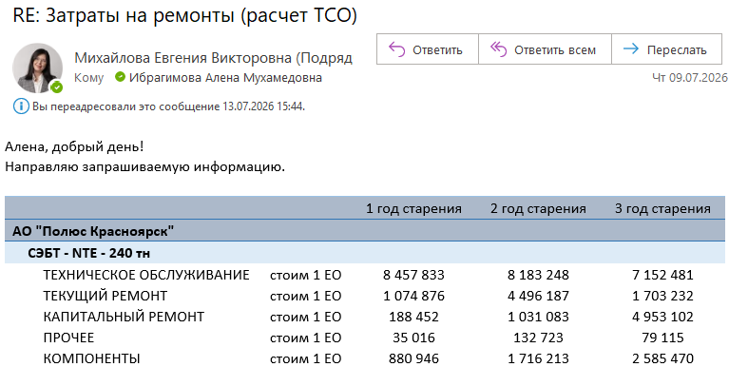
 | 1 | Факт затрат на 1 ед. (по годам старения), тыс. руб.
 | 1
 | 1 |  | 1 год | 2 год | 3 год
 | 1 | СЭБТ - NTE - 240 тн | 10,637 | 15,559 | 16,473
 | 1 | ТЕХНИЧЕСКОЕ ОБСЛУЖИВАНИЕ | 8,458 | 8,183 | 7,152
 | 1 | ТЕКУЩИЙ РЕМОНТ | 1,075 | 4,496 | 1,703
 | 1 | КАПИТАЛЬНЫЙ РЕМОНТ | 188 | 1,031 | 4,953
 | 1 | ПРОЧЕЕ | 35 | 133 | 79
 | 1 | КОМПОНЕНТЫ | 881 | 1,716 | 2,585

 |  | Фактический КТГ по годам старения

 |  |  | 1 | 2 | 3
 |  | NTE-240 | 0.93 | 0.87 |  | 6 мес. 2026

Производительность
 |  |  |  | 2027 | 2028 | 2029 | 2030 | 2031 | 2032 | 2033 | 2034 | 2035 | 2036 | 2037 | 2038 | 2039 | 2040 | 2041 | 2042 | 2043 | 2044 | 2045 | 2046
 | Производительность по годам эксплуатации
 |  |  |  |  |  |  |  |  |  |  |  |  |  |  |  |  |  |  |  |  |  |  |  | не удалять | не удалять | не удалять | не удалять | не удалять
1 | № | Наименование показателя | Ед. изм. | 1 | 2 | 3 | 4 | 5 | 6 | 7 | 8 | 9 | 10 | 11 | 12 | 13 | 14 | 15 | 16 | 17 | 18 | 19 | 20 |  | средняя
0 | * | Количество дней в периоде | дней | 365 | 365 | 365 | 365 | 365 | 365 | 365 | 365 | 365 | 365 | 365 | 365 | 365 | 365 | 365 | 365 | 365 | 365 | 365 | 365
0 | * | Календарный фонд времени | час. | 8,760 | 8,760 | 8,760 | 8,760 | 8,760 | 8,760 | 8,760 | 8,760 | 8,760 | 8,760 | 8,760 | 8,760 | 8,760 | 8,760 | 8,760 | 8,760 | 8,760 | 8,760 | 8,760 | 8,760
1 | 1 | Расстояние транспортировки | км | 3.04 | 3.37 | 4.05 | 3.91 | 4.80 | 5.36 | 4.42 | 4.53 | 5.38 | 4.82 | 4.74 | 5.74 | 5.83 | 6.05 | 6.00 | 5.61 | 4.06 | 4.63 | 5.97 | 6.78 | карьер, КП 1.0.1
1 |  | NHL NTE 240 | км | 3.04 | 3.37 | 4.05 | 3.91 | 4.80 | 5.36 | 4.42 | 4.53 | 5.38 | 4.82 | 4.74 | 5.74 | 5.83 | 6.05 | 6.00 | 5.61 | 4.06 | 4.63 | 5.97 | 6.78
1 |  | Estar ESDE240 (ГПБ К) | км | 3.04 | 3.37 | 4.05 | 3.91 | 4.80 | 5.36 | 4.42 | 4.53 | 5.38 | 4.82 | 4.74 | 5.74 | 5.83 | 6.05 | 6.00 | 5.61 | 4.06 | 4.63 | 5.97 | 6.78
1 |  | SANY SET240S | км | 3.04 | 3.37 | 4.05 | 3.91 | 4.80 | 5.36 | 4.42 | 4.53 | 5.38 | 4.82 | 4.74 | 5.74 | 5.83 | 6.05 | 6.00 | 5.61 | 4.06 | 4.63 | 5.97 | 6.78
1 |  | TZCO TZE240 | км | 3.04 | 3.37 | 4.05 | 3.91 | 4.80 | 5.36 | 4.42 | 4.53 | 5.38 | 4.82 | 4.74 | 5.74 | 5.83 | 6.05 | 6.00 | 5.61 | 4.06 | 4.63 | 5.97 | 6.78
1 |  | БелАЗ 7531 (ГПФК) | км | 3.04 | 3.37 | 4.05 | 3.91 | 4.80 | 5.36 | 4.42 | 4.53 | 5.38 | 4.82 | 4.74 | 5.74 | 5.83 | 6.05 | 6.00 | 5.61 | 4.06 | 4.63 | 5.97 | 6.78
1 |  | XCMG 240 | км | 3.04 | 3.37 | 4.05 | 3.91 | 4.80 | 5.36 | 4.42 | 4.53 | 5.38 | 4.82 | 4.74 | 5.74 | 5.83 | 6.05 | 6.00 | 5.61 | 4.06 | 4.63 | 5.97 | 6.78
1 |  | БелАЗ 7531 (БТЛ) | км | 3.04 | 3.37 | 4.05 | 3.91 | 4.80 | 5.36 | 4.42 | 4.53 | 5.38 | 4.82 | 4.74 | 5.74 | 5.83 | 6.05 | 6.00 | 5.61 | 4.06 | 4.63 | 5.97 | 6.78
0 |  | 0 | км | - | - | - | - | - | - | - | - | - | - | - | - | - | - | - | - | - | - | - | -
0 |  | 0 | км | - | - | - | - | - | - | - | - | - | - | - | - | - | - | - | - | - | - | - | -
0 |  | 0 | км | - | - | - | - | - | - | - | - | - | - | - | - | - | - | - | - | - | - | - | -
0 |  | 0 | км | - | - | - | - | - | - | - | - | - | - | - | - | - | - | - | - | - | - | - | -
0 |  | 0 | км | - | - | - | - | - | - | - | - | - | - | - | - | - | - | - | - | - | - | - | -
0 |  | 0 | км | - | - | - | - | - | - | - | - | - | - | - | - | - | - | - | - | - | - | - | -
0 |  | 0 | км | - | - | - | - | - | - | - | - | - | - | - | - | - | - | - | - | - | - | - | -
0 |  | 0 | км | - | - | - | - | - | - | - | - | - | - | - | - | - | - | - | - | - | - | - | -
1 | 2 | Грузоподъемность |  |  |  |  |  |  |  |  |  |  |  |  |  |  |  |  |  |  |  |  |  |  | груженый | порожний | футеровка | номинал
1 |  | NHL NTE 240 | т | 227.80 | 228 | 228 | 228 | 228 | 228 | 228 | 228 | 228 | 228 | 228 | 228 | 228 | 228 | 228 | 228 | 228 | 228 | 228 | 228 | см. Загрузка | 236.00 |  | 8.20 | 227.80
1 |  | Estar ESDE240 (ГПБ К) | т | 211.39 | 211 | 211 | 211 | 211 | 211 | 211 | 211 | 211 | 211 | 211 | 211 | 211 | 211 | 211 | 211 | 211 | 211 | 211 | 211 | см. Загрузка | 220.00 |  | 8.61 | 211.39
1 |  | SANY SET240S | т | 216.36 | 216 | 216 | 216 | 216 | 216 | 216 | 216 | 216 | 216 | 216 | 216 | 216 | 216 | 216 | 216 | 216 | 216 | 216 | 216 | см. Загрузка | 390.00 | 165.20 | 8.44 | 216.36
1 |  | TZCO TZE240 | т | 222.00 | 222 | 222 | 222 | 222 | 222 | 222 | 222 | 222 | 222 | 222 | 222 | 222 | 222 | 222 | 222 | 222 | 222 | 222 | 222 | см. Загрузка | 395.00 | 165.00 | 8.00 | 222.00
1 |  | БелАЗ 7531 (ГПФК) | т | 231.00 | 231 | 231 | 231 | 231 | 231 | 231 | 231 | 231 | 231 | 231 | 231 | 231 | 231 | 231 | 231 | 231 | 231 | 231 | 231 |  | 240.00 |  | 9.00 | 231.00
1 |  | XCMG 240 | т | 211.39 | 211 | 211 | 211 | 211 | 211 | 211 | 211 | 211 | 211 | 211 | 211 | 211 | 211 | 211 | 211 | 211 | 211 | 211 | 211 |  | 220.00 |  | 8.61 | 211.39
1 |  | БелАЗ 7531 (БТЛ) | т | 231.00 | 231 | 231 | 231 | 231 | 231 | 231 | 231 | 231 | 231 | 231 | 231 | 231 | 231 | 231 | 231 | 231 | 231 | 231 | 231 |  | 240.00 |  | 9.00 | 231.00
0 |  | 0 | т |  | - | - | - | - | - | - | - | - | - | - | - | - | - | - | - | - | - | - | - |  |  |  |  | -
0 |  | 0 | т |  | - | - | - | - | - | - | - | - | - | - | - | - | - | - | - | - | - | - | - |  |  |  |  | -
0 |  | 0 | т |  | - | - | - | - | - | - | - | - | - | - | - | - | - | - | - | - | - | - | - |  |  |  |  | -
0 |  | 0 | т |  | - | - | - | - | - | - | - | - | - | - | - | - | - | - | - | - | - | - | - |  |  |  |  | -
0 |  | 0 | т |  | - | - | - | - | - | - | - | - | - | - | - | - | - | - | - | - | - | - | - |  |  |  |  | -
0 |  | 0 | т |  | - | - | - | - | - | - | - | - | - | - | - | - | - | - | - | - | - | - | - |  |  |  |  | -
0 |  | 0 | т |  | - | - | - | - | - | - | - | - | - | - | - | - | - | - | - | - | - | - | - |  |  |  |  | -
0 |  | 0 | т |  | - | - | - | - | - | - | - | - | - | - | - | - | - | - | - | - | - | - | - |  |  |  |  | -
1 | 3 | КИГ
1 |  | NHL NTE 240 | коэфф. | 0.98 | 0.98 | 0.98 | 0.98 | 0.98 | 0.98 | 0.98 | 0.98 | 0.98 | 0.98 | 0.98 | 0.98 | 0.98 | 0.98 | 0.98 | 0.98 | 0.98 | 0.98 | 0.98 | 0.98 | факт NTE c WK-35 (ПК 2025)
1 |  | Estar ESDE240 (ГПБ К) | коэфф. | 0.98 | 0.98 | 0.98 | 0.98 | 0.98 | 0.98 | 0.98 | 0.98 | 0.98 | 0.98 | 0.98 | 0.98 | 0.98 | 0.98 | 0.98 | 0.98 | 0.98 | 0.98 | 0.98 | 0.98 | = NTE
1 |  | SANY SET240S | коэфф. | 0.98 | 0.98 | 0.98 | 0.98 | 0.98 | 0.98 | 0.98 | 0.98 | 0.98 | 0.98 | 0.98 | 0.98 | 0.98 | 0.98 | 0.98 | 0.98 | 0.98 | 0.98 | 0.98 | 0.98 | = NTE
1 |  | TZCO TZE240 | коэфф. | 0.98 | 0.98 | 0.98 | 0.98 | 0.98 | 0.98 | 0.98 | 0.98 | 0.98 | 0.98 | 0.98 | 0.98 | 0.98 | 0.98 | 0.98 | 0.98 | 0.98 | 0.98 | 0.98 | 0.98 | = NTE
1 |  | БелАЗ 7531 (ГПФК) | коэфф. | 0.98 | 0.98 | 0.98 | 0.98 | 0.98 | 0.98 | 0.98 | 0.98 | 0.98 | 0.98 | 0.98 | 0.98 | 0.98 | 0.98 | 0.98 | 0.98 | 0.98 | 0.98 | 0.98 | 0.98 | = NTE
1 |  | XCMG 240 | коэфф. | 0.98 | 0.98 | 0.98 | 0.98 | 0.98 | 0.98 | 0.98 | 0.98 | 0.98 | 0.98 | 0.98 | 0.98 | 0.98 | 0.98 | 0.98 | 0.98 | 0.98 | 0.98 | 0.98 | 0.98 | = NTE
1 |  | БелАЗ 7531 (БТЛ) | коэфф. | 0.98 | 0.98 | 0.98 | 0.98 | 0.98 | 0.98 | 0.98 | 0.98 | 0.98 | 0.98 | 0.98 | 0.98 | 0.98 | 0.98 | 0.98 | 0.98 | 0.98 | 0.98 | 0.98 | 0.98 | = NTE
0 |  | 0 | коэфф. |  | - | - | - | - | - | - | - | - | - | - | - | - | - | - | - | - | - | - | -
0 |  | 0 | коэфф. |  | - | - | - | - | - | - | - | - | - | - | - | - | - | - | - | - | - | - | -
0 |  | 0 | коэфф. |  | - | - | - | - | - | - | - | - | - | - | - | - | - | - | - | - | - | - | -
0 |  | 0 | коэфф. |  | - | - | - | - | - | - | - | - | - | - | - | - | - | - | - | - | - | - | -
0 |  | 0 | коэфф. |  | - | - | - | - | - | - | - | - | - | - | - | - | - | - | - | - | - | - | -
0 |  | 0 | коэфф. |  | - | - | - | - | - | - | - | - | - | - | - | - | - | - | - | - | - | - | -
0 |  | 0 | коэфф. |  | - | - | - | - | - | - | - | - | - | - | - | - | - | - | - | - | - | - | -
0 |  | 0 | коэфф. |  | - | - | - | - | - | - | - | - | - | - | - | - | - | - | - | - | - | - | -
1 | 4 | КТГ |  |  |  |  |  |  |  |  |  |  |  |  |  |  |  |  |  |  |  |  |  | лет
1 |  | NHL NTE 240 | коэфф. | 0.94 | 0.93 | 0.92 | 0.91 | 0.93 | 0.92 | 0.93 | 0.91 | 0.92 | 0.93 | 0.91 | 0.91 | 0.93 | 0.93 | 0.90 | 0.93 | 0.93 | 0.90 | 0.93 | 0.92 | 20 | 0.92 | данные поставщика от 27.07.2026
1 |  | Estar ESDE240 (ГПБ К) | коэфф. | 0.91 | 0.90 | 0.85 | 0.81 | 0.90 | 0.82 | 0.89 | 0.81 | 0.86 | 0.83 |  |  |  |  |  |  |  |  |  |  | 10 | 0.86 | данные поставщика от 24.07.2026
1 |  | SANY SET240S | коэфф. | 0.94 | 0.90 | 0.87 | 0.90 | 0.85 | 0.90 | 0.87 | 0.90 | 0.85 | 0.88 | 0.86 | 0.87 |  |  |  |  |  |  |  |  | 12 | 0.88 | данные поставщика от 16.07.2026
1 |  | TZCO TZE240 | коэфф. | 0.91 | 0.88 | 0.77 | 0.88 | 0.91 | 0.75 | 0.91 | 0.88 |  |  |  |  |  |  |  |  |  |  |  |  | 8 | 0.86 | данные поставщика от 15.07.2026
1 |  | БелАЗ 7531 (ГПФК) | коэфф. | 0.91 | 0.89 | 0.86 | 0.87 | 0.88 | 0.85 | 0.90 | 0.85 | 0.84 | 0.86 |  |  |  |  |  |  |  |  |  |  | 10 | 0.87 | данные поставщика от 09.07.2026
1 |  | XCMG 240 | коэфф. |  |  |  |  |  |  |  |  |  |  |  |  |  |  |  |  |  |  |  |  | 0 | #DIV/0! | нет данных
1 |  | БелАЗ 7531 (БТЛ) | коэфф. | 0.93 | 0.91 | 0.90 | 0.88 | 0.90 | 0.87 | 0.85 | 0.89 | 0.86 | 0.85 |  |  |  |  |  |  |  |  |  |  | 10 | 0.88 | данные поставщика от 22.07.2026
0 |  | 0 | коэфф. |  |  |  |  |  |  |  |  |  |  |  |  |  |  |  |  |  |  |  |  | 0 | #DIV/0!
0 |  | 0 | коэфф. |  |  |  |  |  |  |  |  |  |  |  |  |  |  |  |  |  |  |  |  | 0 | #DIV/0!
0 |  | 0 | коэфф. |  |  |  |  |  |  |  |  |  |  |  |  |  |  |  |  |  |  |  |  | 0 | #DIV/0!
0 |  | 0 | коэфф. |  |  |  |  |  |  |  |  |  |  |  |  |  |  |  |  |  |  |  |  | 0 | #DIV/0!
0 |  | 0 | коэфф. |  |  |  |  |  |  |  |  |  |  |  |  |  |  |  |  |  |  |  |  | 0 | #DIV/0!
0 |  | 0 | коэфф. |  |  |  |  |  |  |  |  |  |  |  |  |  |  |  |  |  |  |  |  | 0 | #DIV/0!
0 |  | 0 | коэфф. |  |  |  |  |  |  |  |  |  |  |  |  |  |  |  |  |  |  |  |  | 0 | #DIV/0!
0 |  | 0 | коэфф. |  |  |  |  |  |  |  |  |  |  |  |  |  |  |  |  |  |  |  |  | 0 | #DIV/0!
1 | * | Время технической готовности
1 |  | NHL NTE 240 | час. | 8,213 | 8,150 | 8,067 | 7,958 | 8,176 | 8,074 | 8,158 | 7,982 | 8,033 | 8,166 | 8,012 | 8,000 | 8,180 | 8,170 | 7,871 | 8,108 | 8,184 | 7,925 | 8,186 | 8,077
1 |  | Estar ESDE240 (ГПБ К) | час. | 7,986 | 7,850 | 7,435 | 7,057 | 7,871 | 7,201 | 7,791 | 7,106 | 7,500 | 7,305 | - | - | - | - | - | - | - | - | - | -
1 |  | SANY SET240S | час. | 8,197 | 7,907 | 7,584 | 7,915 | 7,448 | 7,915 | 7,584 | 7,915 | 7,448 | 7,750 | 7,565 | 7,633 | - | - | - | - | - | - | - | -
1 |  | TZCO TZE240 | час. | 7,968 | 7,742 | 6,780 | 7,742 | 7,968 | 6,554 | 7,968 | 7,742 | - | - | - | - | - | - | - | - | - | - | - | -
1 |  | БелАЗ 7531 (ГПФК) | час. | 7,957 | 7,759 | 7,575 | 7,662 | 7,720 | 7,408 | 7,859 | 7,487 | 7,378 | 7,545 | - | - | - | - | - | - | - | - | - | -
1 |  | XCMG 240 | час. | - | - | - | - | - | - | - | - | - | - | - | - | - | - | - | - | - | - | - | -
1 |  | БелАЗ 7531 (БТЛ) | час. | 8,143 | 7,953 | 7,879 | 7,713 | 7,894 | 7,623 | 7,451 | 7,811 | 7,514 | 7,466 | - | - | - | - | - | - | - | - | - | -
0 |  | 0 | час. | - | - | - | - | - | - | - | - | - | - | - | - | - | - | - | - | - | - | - | -
0 |  | 0 | час. | - | - | - | - | - | - | - | - | - | - | - | - | - | - | - | - | - | - | - | -
0 |  | 0 | час. | - | - | - | - | - | - | - | - | - | - | - | - | - | - | - | - | - | - | - | -
0 |  | 0 | час. | - | - | - | - | - | - | - | - | - | - | - | - | - | - | - | - | - | - | - | -
0 |  | 0 | час. | - | - | - | - | - | - | - | - | - | - | - | - | - | - | - | - | - | - | - | -
0 |  | 0 | час. | - | - | - | - | - | - | - | - | - | - | - | - | - | - | - | - | - | - | - | -
0 |  | 0 | час. | - | - | - | - | - | - | - | - | - | - | - | - | - | - | - | - | - | - | - | -
0 |  | 0 | час. | - | - | - | - | - | - | - | - | - | - | - | - | - | - | - | - | - | - | - | -
1 | 5 | Ежесменные регламентные простои (пересменка, обед, личные надобности)
1 |  | NHL NTE 240 | мин/см | 50 | 50 | 50 | 50 | 50 | 50 | 50 | 50 | 50 | 50 | 50 | 50 | 50 | 50 | 50 | 50 | 50 | 50 | 50 | 50
1 |  | Estar ESDE240 (ГПБ К) | мин/см | 50 | 50 | 50 | 50 | 50 | 50 | 50 | 50 | 50 | 50 | 50 | 50 | 50 | 50 | 50 | 50 | 50 | 50 | 50 | 50
1 |  | SANY SET240S | мин/см | 50 | 50 | 50 | 50 | 50 | 50 | 50 | 50 | 50 | 50 | 50 | 50 | 50 | 50 | 50 | 50 | 50 | 50 | 50 | 50
1 |  | TZCO TZE240 | мин/см | 50 | 50 | 50 | 50 | 50 | 50 | 50 | 50 | 50 | 50 | 50 | 50 | 50 | 50 | 50 | 50 | 50 | 50 | 50 | 50
1 |  | БелАЗ 7531 (ГПФК) | мин/см | 50 | 50 | 50 | 50 | 50 | 50 | 50 | 50 | 50 | 50 | 50 | 50 | 50 | 50 | 50 | 50 | 50 | 50 | 50 | 50
1 |  | XCMG 240 | мин/см | 50 | 50 | 50 | 50 | 50 | 50 | 50 | 50 | 50 | 50 | 50 | 50 | 50 | 50 | 50 | 50 | 50 | 50 | 50 | 50
1 |  | БелАЗ 7531 (БТЛ) | мин/см | 50 | 50 | 50 | 50 | 50 | 50 | 50 | 50 | 50 | 50 | 50 | 50 | 50 | 50 | 50 | 50 | 50 | 50 | 50 | 50
0 |  | 0 | мин/см | - | - | - | - | - | - | - | - | - | - | - | - | - | - | - | - | - | - | - | -
0 |  | 0 | мин/см | - | - | - | - | - | - | - | - | - | - | - | - | - | - | - | - | - | - | - | -
0 |  | 0 | мин/см | - | - | - | - | - | - | - | - | - | - | - | - | - | - | - | - | - | - | - | -
0 |  | 0 | мин/см | - | - | - | - | - | - | - | - | - | - | - | - | - | - | - | - | - | - | - | -
0 |  | 0 | мин/см | - | - | - | - | - | - | - | - | - | - | - | - | - | - | - | - | - | - | - | -
0 |  | 0 | мин/см | - | - | - | - | - | - | - | - | - | - | - | - | - | - | - | - | - | - | - | -
0 |  | 0 | мин/см | - | - | - | - | - | - | - | - | - | - | - | - | - | - | - | - | - | - | - | -
0 |  | 0 | мин/см | - | - | - | - | - | - | - | - | - | - | - | - | - | - | - | - | - | - | - | -
1 | 6 | Сменные простои
1 |  | NHL NTE 240 | мин/см | 52 | 52 | 47 | 47 | 47 | 47 | 47 | 47 | 47 | 47 | 47 | 47 | 47 | 47 | 47 | 47 | 47 | 47 | 47 | 47
1 |  | Estar ESDE240 (ГПБ К) | мин/см | 52 | 52 | 47 | 47 | 47 | 47 | 47 | 47 | 47 | 47 | 47 | 47 | 47 | 47 | 47 | 47 | 47 | 47 | 47 | 47
1 |  | SANY SET240S | мин/см | 52 | 52 | 47 | 47 | 47 | 47 | 47 | 47 | 47 | 47 | 47 | 47 | 47 | 47 | 47 | 47 | 47 | 47 | 47 | 47
1 |  | TZCO TZE240 | мин/см | 52 | 52 | 47 | 47 | 47 | 47 | 47 | 47 | 47 | 47 | 47 | 47 | 47 | 47 | 47 | 47 | 47 | 47 | 47 | 47
1 |  | БелАЗ 7531 (ГПФК) | мин/см | 52 | 52 | 47 | 47 | 47 | 47 | 47 | 47 | 47 | 47 | 47 | 47 | 47 | 47 | 47 | 47 | 47 | 47 | 47 | 47
1 |  | XCMG 240 | мин/см | 52 | 52 | 47 | 47 | 47 | 47 | 47 | 47 | 47 | 47 | 47 | 47 | 47 | 47 | 47 | 47 | 47 | 47 | 47 | 47
1 |  | БелАЗ 7531 (БТЛ) | мин/см | 52 | 52 | 47 | 47 | 47 | 47 | 47 | 47 | 47 | 47 | 47 | 47 | 47 | 47 | 47 | 47 | 47 | 47 | 47 | 47
0 |  | 0 | мин/см | - | - | - | - | - | - | - | - | - | - | - | - | - | - | - | - | - | - | - | -
0 |  | 0 | мин/см | - | - | - | - | - | - | - | - | - | - | - | - | - | - | - | - | - | - | - | -
0 |  | 0 | мин/см | - | - | - | - | - | - | - | - | - | - | - | - | - | - | - | - | - | - | - | -
0 |  | 0 | мин/см | - | - | - | - | - | - | - | - | - | - | - | - | - | - | - | - | - | - | - | -
0 |  | 0 | мин/см | - | - | - | - | - | - | - | - | - | - | - | - | - | - | - | - | - | - | - | -
0 |  | 0 | мин/см | - | - | - | - | - | - | - | - | - | - | - | - | - | - | - | - | - | - | - | -
0 |  | 0 | мин/см | - | - | - | - | - | - | - | - | - | - | - | - | - | - | - | - | - | - | - | -
0 |  | 0 | мин/см | - | - | - | - | - | - | - | - | - | - | - | - | - | - | - | - | - | - | - | -
1 | 7 | КИО
1 |  | NHL NTE 240 | коэфф. | 0.80 | 0.80 | 0.80 | 0.79 | 0.81 | 0.80 | 0.81 | 0.79 | 0.79 | 0.81 | 0.79 | 0.79 | 0.81 | 0.81 | 0.78 | 0.80 | 0.81 | 0.78 | 0.81 | 0.80 |  | 0.80
1 |  | Estar ESDE240 (ГПБ К) | коэфф. | 0.78 | 0.77 | 0.73 | 0.70 | 0.78 | 0.71 | 0.77 | 0.70 | 0.74 | 0.72 | - | - | - | - | - | - | - | - | - | - |  | 0.74
1 |  | SANY SET240S | коэфф. | 0.80 | 0.77 | 0.75 | 0.78 | 0.74 | 0.78 | 0.75 | 0.78 | 0.74 | 0.76 | 0.75 | 0.75 | - | - | - | - | - | - | - | - |  | 0.76
1 |  | TZCO TZE240 | коэфф. | 0.78 | 0.76 | 0.67 | 0.76 | 0.79 | 0.65 | 0.79 | 0.76 | - | - | - | - | - | - | - | - | - | - | - | - |  | 0.74
1 |  | БелАЗ 7531 (ГПФК) | коэфф. | 0.78 | 0.76 | 0.75 | 0.76 | 0.76 | 0.73 | 0.78 | 0.74 | 0.73 | 0.74 | - | - | - | - | - | - | - | - | - | - |  | 0.75
1 |  | XCMG 240 | коэфф. | - | - | - | - | - | - | - | - | - | - | - | - | - | - | - | - | - | - | - | - |  | #DIV/0!
1 |  | БелАЗ 7531 (БТЛ) | коэфф. | 0.80 | 0.78 | 0.78 | 0.76 | 0.78 | 0.75 | 0.74 | 0.77 | 0.74 | 0.74 | - | - | - | - | - | - | - | - | - | - |  | 0.76
0 |  | 0 | коэфф. | - | - | - | - | - | - | - | - | - | - | - | - | - | - | - | - | - | - | - | - |  | #DIV/0!
0 |  | 0 | коэфф. | - | - | - | - | - | - | - | - | - | - | - | - | - | - | - | - | - | - | - | - |  | #DIV/0!
0 |  | 0 | коэфф. | - | - | - | - | - | - | - | - | - | - | - | - | - | - | - | - | - | - | - | - |  | #DIV/0!
0 |  | 0 | коэфф. | - | - | - | - | - | - | - | - | - | - | - | - | - | - | - | - | - | - | - | - |  | #DIV/0!
0 |  | 0 | коэфф. | - | - | - | - | - | - | - | - | - | - | - | - | - | - | - | - | - | - | - | - |  | #DIV/0!
0 |  | 0 | коэфф. | - | - | - | - | - | - | - | - | - | - | - | - | - | - | - | - | - | - | - | - |  | #DIV/0!
0 |  | 0 | коэфф. | - | - | - | - | - | - | - | - | - | - | - | - | - | - | - | - | - | - | - | - |  | #DIV/0!
0 |  | 0 | коэфф. | - | - | - | - | - | - | - | - | - | - | - | - | - | - | - | - | - | - | - | - |  | #DIV/0!
1 | * | Эффективное время
1 |  | NHL NTE 240 | час. | 7,045 | 6,991 | 6,975 | 6,880 | 7,069 | 6,981 | 7,054 | 6,901 | 6,946 | 7,061 | 6,928 | 6,917 | 7,073 | 7,064 | 6,805 | 7,010 | 7,076 | 6,852 | 7,078 | 6,984
1 |  | Estar ESDE240 (ГПБ К) | час. | 6,850 | 6,734 | 6,428 | 6,102 | 6,806 | 6,226 | 6,737 | 6,144 | 6,485 | 6,316 | - | - | - | - | - | - | - | - | - | -
1 |  | SANY SET240S | час. | 7,031 | 6,783 | 6,558 | 6,843 | 6,440 | 6,843 | 6,558 | 6,843 | 6,440 | 6,701 | 6,541 | 6,600 | - | - | - | - | - | - | - | -
1 |  | TZCO TZE240 | час. | 6,835 | 6,641 | 5,862 | 6,694 | 6,890 | 5,667 | 6,890 | 6,694 | - | - | - | - | - | - | - | - | - | - | - | -
1 |  | БелАЗ 7531 (ГПФК) | час. | 6,825 | 6,656 | 6,549 | 6,624 | 6,675 | 6,405 | 6,795 | 6,473 | 6,379 | 6,524 | - | - | - | - | - | - | - | - | - | -
1 |  | XCMG 240 | час. | - | - | - | - | - | - | - | - | - | - | - | - | - | - | - | - | - | - | - | -
1 |  | БелАЗ 7531 (БТЛ) | час. | 6,985 | 6,822 | 6,812 | 6,669 | 6,826 | 6,592 | 6,443 | 6,754 | 6,497 | 6,455 | - | - | - | - | - | - | - | - | - | -
0 |  | 0 | час. | - | - | - | - | - | - | - | - | - | - | - | - | - | - | - | - | - | - | - | -
0 |  | 0 | час. | - | - | - | - | - | - | - | - | - | - | - | - | - | - | - | - | - | - | - | -
0 |  | 0 | час. | - | - | - | - | - | - | - | - | - | - | - | - | - | - | - | - | - | - | - | -
0 |  | 0 | час. | - | - | - | - | - | - | - | - | - | - | - | - | - | - | - | - | - | - | - | -
0 |  | 0 | час. | - | - | - | - | - | - | - | - | - | - | - | - | - | - | - | - | - | - | - | -
0 |  | 0 | час. | - | - | - | - | - | - | - | - | - | - | - | - | - | - | - | - | - | - | - | -
0 |  | 0 | час. | - | - | - | - | - | - | - | - | - | - | - | - | - | - | - | - | - | - | - | -
0 |  | 0 | час. | - | - | - | - | - | - | - | - | - | - | - | - | - | - | - | - | - | - | - | -
1 | 8 | Средняя техническая скорость
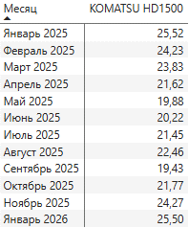
1 |  | NHL NTE 240 | км/час | 22.5 | 22.5 | 22.5 | 22.5 | 22.5 | 22.5 | 22.5 | 22.5 | 22.5 | 22.5 | 22.5 | 22.5 | 22.5 | 22.5 | 22.5 | 22.5 | 22.5 | 22.5 | 22.5 | 22.5 | факт Komatsu 1500 (СЛ ОПР 2025)
1 |  | Estar ESDE240 (ГПБ К) | км/час | 22.5 | 22.5 | 22.5 | 22.5 | 22.5 | 22.5 | 22.5 | 22.5 | 22.5 | 22.5 | 22.5 | 22.5 | 22.5 | 22.5 | 22.5 | 22.5 | 22.5 | 22.5 | 22.5 | 22.5 | = NTE
1 |  | SANY SET240S | км/час | 22.5 | 22.5 | 22.5 | 22.5 | 22.5 | 22.5 | 22.5 | 22.5 | 22.5 | 22.5 | 22.5 | 22.5 | 22.5 | 22.5 | 22.5 | 22.5 | 22.5 | 22.5 | 22.5 | 22.5 | = NTE
1 |  | TZCO TZE240 | км/час | 22.5 | 22.5 | 22.5 | 22.5 | 22.5 | 22.5 | 22.5 | 22.5 | 22.5 | 22.5 | 22.5 | 22.5 | 22.5 | 22.5 | 22.5 | 22.5 | 22.5 | 22.5 | 22.5 | 22.5 | = NTE
1 |  | БелАЗ 7531 (ГПФК) | км/час | 22.5 | 22.5 | 22.5 | 22.5 | 22.5 | 22.5 | 22.5 | 22.5 | 22.5 | 22.5 | 22.5 | 22.5 | 22.5 | 22.5 | 22.5 | 22.5 | 22.5 | 22.5 | 22.5 | 22.5 | = NTE
1 |  | XCMG 240 | км/час | 22.5 | 22.5 | 22.5 | 22.5 | 22.5 | 22.5 | 22.5 | 22.5 | 22.5 | 22.5 | 22.5 | 22.5 | 22.5 | 22.5 | 22.5 | 22.5 | 22.5 | 22.5 | 22.5 | 22.5 | = NTE
1 |  | БелАЗ 7531 (БТЛ) | км/час | 22.5 | 22.5 | 22.5 | 22.5 | 22.5 | 22.5 | 22.5 | 22.5 | 22.5 | 22.5 | 22.5 | 22.5 | 22.5 | 22.5 | 22.5 | 22.5 | 22.5 | 22.5 | 22.5 | 22.5
0 |  | 0 | км/час |  | - | - | - | - | - | - | - | - | - | - | - | - | - | - | - | - | - | - | -
0 |  | 0 | км/час |  | - | - | - | - | - | - | - | - | - | - | - | - | - | - | - | - | - | - | -
0 |  | 0 | км/час |  | - | - | - | - | - | - | - | - | - | - | - | - | - | - | - | - | - | - | -
0 |  | 0 | км/час |  | - | - | - | - | - | - | - | - | - | - | - | - | - | - | - | - | - | - | -
0 |  | 0 | км/час |  | - | - | - | - | - | - | - | - | - | - | - | - | - | - | - | - | - | - | -
0 |  | 0 | км/час |  | - | - | - | - | - | - | - | - | - | - | - | - | - | - | - | - | - | - | -
0 |  | 0 | км/час |  | - | - | - | - | - | - | - | - | - | - | - | - | - | - | - | - | - | - | -
0 |  | 0 | км/час |  | - | - | - | - | - | - | - | - | - | - | - | - | - | - | - | - | - | - | -
1 | 9 | Время рейса
1 |  | NHL NTE 240 | мин | 25 | 26 | 30 | 29 | 34 | 37 | 32 | 33 | 37 | 34 | 34 | 39 | 40 | 41 | 40 | 38 | 30 | 33 | 40 | 45
1 |  | Estar ESDE240 (ГПБ К) | мин | 25 | 26 | 30 | 29 | 34 | 37 | 32 | 33 | 37 | 34 | 34 | 39 | 40 | 41 | 40 | 38 | 30 | 33 | 40 | 45
1 |  | SANY SET240S | мин | 25 | 26 | 30 | 29 | 34 | 37 | 32 | 33 | 37 | 34 | 34 | 39 | 40 | 41 | 40 | 38 | 30 | 33 | 40 | 45
1 |  | TZCO TZE240 | мин | 25 | 26 | 30 | 29 | 34 | 37 | 32 | 33 | 37 | 34 | 34 | 39 | 40 | 41 | 40 | 38 | 30 | 33 | 40 | 45
1 |  | БелАЗ 7531 (ГПФК) | мин | 25 | 26 | 30 | 29 | 34 | 37 | 32 | 33 | 37 | 34 | 34 | 39 | 40 | 41 | 40 | 38 | 30 | 33 | 40 | 45
1 |  | XCMG 240 | мин | 25 | 26 | 30 | 29 | 34 | 37 | 32 | 33 | 37 | 34 | 34 | 39 | 40 | 41 | 40 | 38 | 30 | 33 | 40 | 45
1 |  | БелАЗ 7531 (БТЛ) | мин | 25 | 26 | 30 | 29 | 34 | 37 | 32 | 33 | 37 | 34 | 34 | 39 | 40 | 41 | 40 | 38 | 30 | 33 | 40 | 45
0 |  | 0 | мин | - | - | - | - | - | - | - | - | - | - | - | - | - | - | - | - | - | - | - | -
0 |  | 0 | мин | - | - | - | - | - | - | - | - | - | - | - | - | - | - | - | - | - | - | - | -
0 |  | 0 | мин | - | - | - | - | - | - | - | - | - | - | - | - | - | - | - | - | - | - | - | -
0 |  | 0 | мин | - | - | - | - | - | - | - | - | - | - | - | - | - | - | - | - | - | - | - | -
0 |  | 0 | мин | - | - | - | - | - | - | - | - | - | - | - | - | - | - | - | - | - | - | - | -
0 |  | 0 | мин | - | - | - | - | - | - | - | - | - | - | - | - | - | - | - | - | - | - | - | -
0 |  | 0 | мин | - | - | - | - | - | - | - | - | - | - | - | - | - | - | - | - | - | - | - | -
0 |  | 0 | мин | - | - | - | - | - | - | - | - | - | - | - | - | - | - | - | - | - | - | - | -
1 | 9.1 | Время подхода, загрузки и разгрузки
1 |  | NHL NTE 240 | мин | 7.9 | 7.9 | 7.9 | 7.9 | 7.9 | 7.9 | 7.9 | 7.9 | 7.9 | 7.9 | 7.9 | 7.9 | 7.9 | 7.9 | 7.9 | 7.9 | 7.9 | 7.9 | 7.9 | 7.9
1 |  | Estar ESDE240 (ГПБ К) | мин | 7.9 | 7.9 | 7.9 | 7.9 | 7.9 | 7.9 | 7.9 | 7.9 | 7.9 | 7.9 | 7.9 | 7.9 | 7.9 | 7.9 | 7.9 | 7.9 | 7.9 | 7.9 | 7.9 | 7.9
1 |  | SANY SET240S | мин | 7.9 | 7.9 | 7.9 | 7.9 | 7.9 | 7.9 | 7.9 | 7.9 | 7.9 | 7.9 | 7.9 | 7.9 | 7.9 | 7.9 | 7.9 | 7.9 | 7.9 | 7.9 | 7.9 | 7.9
1 |  | TZCO TZE240 | мин | 7.9 | 7.9 | 7.9 | 7.9 | 7.9 | 7.9 | 7.9 | 7.9 | 7.9 | 7.9 | 7.9 | 7.9 | 7.9 | 7.9 | 7.9 | 7.9 | 7.9 | 7.9 | 7.9 | 7.9
1 |  | БелАЗ 7531 (ГПФК) | мин | 7.9 | 7.9 | 7.9 | 7.9 | 7.9 | 7.9 | 7.9 | 7.9 | 7.9 | 7.9 | 7.9 | 7.9 | 7.9 | 7.9 | 7.9 | 7.9 | 7.9 | 7.9 | 7.9 | 7.9
1 |  | XCMG 240 | мин | 7.9 | 7.9 | 7.9 | 7.9 | 7.9 | 7.9 | 7.9 | 7.9 | 7.9 | 7.9 | 7.9 | 7.9 | 7.9 | 7.9 | 7.9 | 7.9 | 7.9 | 7.9 | 7.9 | 7.9
1 |  | БелАЗ 7531 (БТЛ) | мин | 7.9 | 7.9 | 7.9 | 7.9 | 7.9 | 7.9 | 7.9 | 7.9 | 7.9 | 7.9 | 7.9 | 7.9 | 7.9 | 7.9 | 7.9 | 7.9 | 7.9 | 7.9 | 7.9 | 7.9
0 |  | 0 | мин | - | - | - | - | - | - | - | - | - | - | - | - | - | - | - | - | - | - | - | -
0 |  | 0 | мин | - | - | - | - | - | - | - | - | - | - | - | - | - | - | - | - | - | - | - | -
0 |  | 0 | мин | - | - | - | - | - | - | - | - | - | - | - | - | - | - | - | - | - | - | - | -
0 |  | 0 | мин | - | - | - | - | - | - | - | - | - | - | - | - | - | - | - | - | - | - | - | -
0 |  | 0 | мин | - | - | - | - | - | - | - | - | - | - | - | - | - | - | - | - | - | - | - | -
0 |  | 0 | мин | - | - | - | - | - | - | - | - | - | - | - | - | - | - | - | - | - | - | - | -
0 |  | 0 | мин | - | - | - | - | - | - | - | - | - | - | - | - | - | - | - | - | - | - | - | -
0 |  | 0 | мин | - | - | - | - | - | - | - | - | - | - | - | - | - | - | - | - | - | - | - | -
1 | 9.2 | Прочие
1 |  | NHL NTE 240 | мин | 0.5 | 0.5 | 0.5 | 0.5 | 0.5 | 0.5 | 0.5 | 0.5 | 0.5 | 0.5 | 0.5 | 0.5 | 0.5 | 0.5 | 0.5 | 0.5 | 0.5 | 0.5 | 0.5 | 0.5
1 |  | Estar ESDE240 (ГПБ К) | мин | 0.5 | 0.5 | 0.5 | 0.5 | 0.5 | 0.5 | 0.5 | 0.5 | 0.5 | 0.5 | 0.5 | 0.5 | 0.5 | 0.5 | 0.5 | 0.5 | 0.5 | 0.5 | 0.5 | 0.5
1 |  | SANY SET240S | мин | 0.5 | 0.5 | 0.5 | 0.5 | 0.5 | 0.5 | 0.5 | 0.5 | 0.5 | 0.5 | 0.5 | 0.5 | 0.5 | 0.5 | 0.5 | 0.5 | 0.5 | 0.5 | 0.5 | 0.5
1 |  | TZCO TZE240 | мин | 0.5 | 0.5 | 0.5 | 0.5 | 0.5 | 0.5 | 0.5 | 0.5 | 0.5 | 0.5 | 0.5 | 0.5 | 0.5 | 0.5 | 0.5 | 0.5 | 0.5 | 0.5 | 0.5 | 0.5
1 |  | БелАЗ 7531 (ГПФК) | мин | 0.5 | 0.5 | 0.5 | 0.5 | 0.5 | 0.5 | 0.5 | 0.5 | 0.5 | 0.5 | 0.5 | 0.5 | 0.5 | 0.5 | 0.5 | 0.5 | 0.5 | 0.5 | 0.5 | 0.5
1 |  | XCMG 240 | мин | 0.5 | 0.5 | 0.5 | 0.5 | 0.5 | 0.5 | 0.5 | 0.5 | 0.5 | 0.5 | 0.5 | 0.5 | 0.5 | 0.5 | 0.5 | 0.5 | 0.5 | 0.5 | 0.5 | 0.5
1 |  | БелАЗ 7531 (БТЛ) | мин | 0.5 | 0.5 | 0.5 | 0.5 | 0.5 | 0.5 | 0.5 | 0.5 | 0.5 | 0.5 | 0.5 | 0.5 | 0.5 | 0.5 | 0.5 | 0.5 | 0.5 | 0.5 | 0.5 | 0.5
0 |  | 0 | мин | - | - | - | - | - | - | - | - | - | - | - | - | - | - | - | - | - | - | - | -
0 |  | 0 | мин | - | - | - | - | - | - | - | - | - | - | - | - | - | - | - | - | - | - | - | -
0 |  | 0 | мин | - | - | - | - | - | - | - | - | - | - | - | - | - | - | - | - | - | - | - | -
0 |  | 0 | мин | - | - | - | - | - | - | - | - | - | - | - | - | - | - | - | - | - | - | - | -
0 |  | 0 | мин | - | - | - | - | - | - | - | - | - | - | - | - | - | - | - | - | - | - | - | -
0 |  | 0 | мин | - | - | - | - | - | - | - | - | - | - | - | - | - | - | - | - | - | - | - | -
0 |  | 0 | мин | - | - | - | - | - | - | - | - | - | - | - | - | - | - | - | - | - | - | - | -
0 |  | 0 | мин | - | - | - | - | - | - | - | - | - | - | - | - | - | - | - | - | - | - | - | -
1 | 9.3 | Время движения
1 |  | NHL NTE 240 | мин | 16.2 | 18.0 | 21.6 | 20.9 | 25.6 | 28.6 | 23.6 | 24.2 | 28.8 | 25.8 | 25.3 | 30.7 | 31.2 | 32.3 | 32.1 | 30.0 | 21.7 | 24.7 | 31.9 | 36.2
1 |  | Estar ESDE240 (ГПБ К) | мин | 16.2 | 18.0 | 21.6 | 20.9 | 25.6 | 28.6 | 23.6 | 24.2 | 28.8 | 25.8 | 25.3 | 30.7 | 31.2 | 32.3 | 32.1 | 30.0 | 21.7 | 24.7 | 31.9 | 36.2
1 |  | SANY SET240S | мин | 16.2 | 18.0 | 21.6 | 20.9 | 25.6 | 28.6 | 23.6 | 24.2 | 28.8 | 25.8 | 25.3 | 30.7 | 31.2 | 32.3 | 32.1 | 30.0 | 21.7 | 24.7 | 31.9 | 36.2
1 |  | TZCO TZE240 | мин | 16.2 | 18.0 | 21.6 | 20.9 | 25.6 | 28.6 | 23.6 | 24.2 | 28.8 | 25.8 | 25.3 | 30.7 | 31.2 | 32.3 | 32.1 | 30.0 | 21.7 | 24.7 | 31.9 | 36.2
1 |  | БелАЗ 7531 (ГПФК) | мин | 16.2 | 18.0 | 21.6 | 20.9 | 25.6 | 28.6 | 23.6 | 24.2 | 28.8 | 25.8 | 25.3 | 30.7 | 31.2 | 32.3 | 32.1 | 30.0 | 21.7 | 24.7 | 31.9 | 36.2
1 |  | XCMG 240 | мин | 16.2 | 18.0 | 21.6 | 20.9 | 25.6 | 28.6 | 23.6 | 24.2 | 28.8 | 25.8 | 25.3 | 30.7 | 31.2 | 32.3 | 32.1 | 30.0 | 21.7 | 24.7 | 31.9 | 36.2
1 |  | БелАЗ 7531 (БТЛ) | мин | 16.2 | 18.0 | 21.6 | 20.9 | 25.6 | 28.6 | 23.6 | 24.2 | 28.8 | 25.8 | 25.3 | 30.7 | 31.2 | 32.3 | 32.1 | 30.0 | 21.7 | 24.7 | 31.9 | 36.2
0 |  | 0 | мин | - | - | - | - | - | - | - | - | - | - | - | - | - | - | - | - | - | - | - | -
0 |  | 0 | мин | - | - | - | - | - | - | - | - | - | - | - | - | - | - | - | - | - | - | - | -
0 |  | 0 | мин | - | - | - | - | - | - | - | - | - | - | - | - | - | - | - | - | - | - | - | -
0 |  | 0 | мин | - | - | - | - | - | - | - | - | - | - | - | - | - | - | - | - | - | - | - | -
0 |  | 0 | мин | - | - | - | - | - | - | - | - | - | - | - | - | - | - | - | - | - | - | - | -
0 |  | 0 | мин | - | - | - | - | - | - | - | - | - | - | - | - | - | - | - | - | - | - | - | -
0 |  | 0 | мин | - | - | - | - | - | - | - | - | - | - | - | - | - | - | - | - | - | - | - | -
0 |  | 0 | мин | - | - | - | - | - | - | - | - | - | - | - | - | - | - | - | - | - | - | - | -
1 | 10 | Количество рейсов
1 |  | NHL NTE 240 | шт. | 17,155 | 15,887 | 13,941 | 14,105 | 12,468 | 11,316 | 13,221 | 12,708 | 11,213 | 12,405 | 12,325 | 10,628 | 10,728 | 10,412 | 10,093 | 10,961 | 14,117 | 12,404 | 10,534 | 9,385
1 |  | Estar ESDE240 (ГПБ К) | шт. | 16,681 | 15,301 | 12,847 | 12,509 | 12,003 | 10,092 | 12,627 | 11,314 | 10,468 | 11,097 | - | - | - | - | - | - | - | - | - | -
1 |  | SANY SET240S | шт. | 17,122 | 15,413 | 13,106 | 14,029 | 11,358 | 11,092 | 12,291 | 12,602 | 10,397 | 11,772 | 11,637 | 10,140 | - | - | - | - | - | - | - | -
1 |  | TZCO TZE240 | шт. | 16,644 | 15,091 | 11,717 | 13,722 | 12,151 | 9,185 | 12,914 | 12,326 | - | - | - | - | - | - | - | - | - | - | - | -
1 |  | БелАЗ 7531 (ГПФК) | шт. | 16,620 | 15,125 | 13,090 | 13,580 | 11,773 | 10,382 | 12,736 | 11,920 | 10,298 | 11,462 | - | - | - | - | - | - | - | - | - | -
1 |  | XCMG 240 | шт. | - | - | - | - | - | - | - | - | - | - | - | - | - | - | - | - | - | - | - | -
1 |  | БелАЗ 7531 (БТЛ) | шт. | 17,009 | 15,503 | 13,615 | 13,672 | 12,038 | 10,684 | 12,076 | 12,437 | 10,488 | 11,341 | - | - | - | - | - | - | - | - | - | -
0 |  | 0 | шт. | - | - | - | - | - | - | - | - | - | - | - | - | - | - | - | - | - | - | - | -
0 |  | 0 | шт. | - | - | - | - | - | - | - | - | - | - | - | - | - | - | - | - | - | - | - | -
0 |  | 0 | шт. | - | - | - | - | - | - | - | - | - | - | - | - | - | - | - | - | - | - | - | -
0 |  | 0 | шт. | - | - | - | - | - | - | - | - | - | - | - | - | - | - | - | - | - | - | - | -
0 |  | 0 | шт. | - | - | - | - | - | - | - | - | - | - | - | - | - | - | - | - | - | - | - | -
0 |  | 0 | шт. | - | - | - | - | - | - | - | - | - | - | - | - | - | - | - | - | - | - | - | -
0 |  | 0 | шт. | - | - | - | - | - | - | - | - | - | - | - | - | - | - | - | - | - | - | - | -
0 |  | 0 | шт. | - | - | - | - | - | - | - | - | - | - | - | - | - | - | - | - | - | - | - | -
1 | 11 | Производительность на 1 ед. за период
1 |  | NHL NTE 240 | тыс. т | 3,844 | 3,560 | 3,124 | 3,161 | 2,794 | 2,536 | 2,963 | 2,848 | 2,513 | 2,780 | 2,762 | 2,382 | 2,404 | 2,333 | 2,262 | 2,456 | 3,163 | 2,780 | 2,361 | 2,103 |  | 2,756
1 |  | Estar ESDE240 (ГПБ К) | тыс. т | 3,469 | 3,182 | 2,672 | 2,601 | 2,496 | 2,099 | 2,626 | 2,353 | 2,177 | 2,308 | - | - | - | - | - | - | - | - | - | - |  | 2,598
1 |  | SANY SET240S | тыс. т | 3,644 | 3,280 | 2,790 | 2,986 | 2,417 | 2,361 | 2,616 | 2,682 | 2,213 | 2,506 | 2,477 | 2,158 | - | - | - | - | - | - | - | - |  | 2,677
1 |  | TZCO TZE240 | тыс. т | 3,635 | 3,296 | 2,559 | 2,997 | 2,654 | 2,006 | 2,820 | 2,692 | - | - | - | - | - | - | - | - | - | - | - | - |  | 2,832
1 |  | БелАЗ 7531 (ГПФК) | тыс. т | 3,777 | 3,437 | 2,974 | 3,086 | 2,675 | 2,359 | 2,894 | 2,709 | 2,340 | 2,605 | - | - | - | - | - | - | - | - | - | - |  | 2,886
1 |  | XCMG 240 | тыс. т | - | - | - | - | - | - | - | - | - | - | - | - | - | - | - | - | - | - | - | - |  | #DIV/0!
1 |  | БелАЗ 7531 (БТЛ) | тыс. т | 3,865 | 3,523 | 3,094 | 3,107 | 2,735 | 2,428 | 2,744 | 2,826 | 2,383 | 2,577 | - | - | - | - | - | - | - | - | - | - |  | 2,928
0 |  | 0 | тыс. т | - | - | - | - | - | - | - | - | - | - | - | - | - | - | - | - | - | - | - | - |  | #DIV/0!
0 |  | 0 | тыс. т | - | - | - | - | - | - | - | - | - | - | - | - | - | - | - | - | - | - | - | - |  | #DIV/0!
0 |  | 0 | тыс. т | - | - | - | - | - | - | - | - | - | - | - | - | - | - | - | - | - | - | - | - |  | #DIV/0!
0 |  | 0 | тыс. т | - | - | - | - | - | - | - | - | - | - | - | - | - | - | - | - | - | - | - | - |  | #DIV/0!
0 |  | 0 | тыс. т | - | - | - | - | - | - | - | - | - | - | - | - | - | - | - | - | - | - | - | - |  | #DIV/0!
0 |  | 0 | тыс. т | - | - | - | - | - | - | - | - | - | - | - | - | - | - | - | - | - | - | - | - |  | #DIV/0!
0 |  | 0 | тыс. т | - | - | - | - | - | - | - | - | - | - | - | - | - | - | - | - | - | - | - | - |  | #DIV/0!
0 |  | 0 | тыс. т | - | - | - | - | - | - | - | - | - | - | - | - | - | - | - | - | - | - | - | - |  | #DIV/0!
1 | 12 | Производительность на 1 ед. за период
1 |  | NHL NTE 240 | тыс. ткм | 11,685 | 11,997 | 12,642 | 12,346 | 13,397 | 13,582 | 13,093 | 12,890 | 13,529 | 13,398 | 13,091 | 13,663 | 14,019 | 14,109 | 13,570 | 13,780 | 12,833 | 12,874 | 14,100 | 14,268 |  | 13,243
1 |  | Estar ESDE240 (ГПБ К) | тыс. ткм | 10,544 | 10,722 | 10,811 | 10,160 | 11,969 | 11,241 | 11,604 | 10,649 | 11,721 | 11,122 | - | - | - | - | - | - | - | - | - | - |  | 11,054
1 |  | SANY SET240S | тыс. ткм | 11,077 | 11,054 | 11,288 | 11,663 | 11,592 | 12,645 | 11,561 | 12,140 | 11,914 | 12,076 | 11,740 | 12,381 | - | - | - | - | - | - | - | - |  | 11,761
1 |  | TZCO TZE240 | тыс. ткм | 11,048 | 11,105 | 10,355 | 11,705 | 12,725 | 10,744 | 12,463 | 12,184 | - | - | - | - | - | - | - | - | - | - | - | - |  | 11,541
1 |  | БелАЗ 7531 (ГПФК) | тыс. ткм | 11,480 | 11,582 | 12,037 | 12,053 | 12,828 | 12,636 | 12,790 | 12,260 | 12,599 | 12,554 | - | - | - | - | - | - | - | - | - | - |  | 12,282
1 |  | XCMG 240 | тыс. ткм | - | - | - | - | - | - | - | - | - | - | - | - | - | - | - | - | - | - | - | - |  | #DIV/0!
1 |  | БелАЗ 7531 (БТЛ) | тыс. ткм | 11,748 | 11,871 | 12,520 | 12,135 | 13,117 | 13,004 | 12,126 | 12,792 | 12,832 | 12,421 | - | - | - | - | - | - | - | - | - | - |  | 12,457
0 |  | 0 | тыс. ткм | - | - | - | - | - | - | - | - | - | - | - | - | - | - | - | - | - | - | - | - |  | #DIV/0!
0 |  | 0 | тыс. ткм | - | - | - | - | - | - | - | - | - | - | - | - | - | - | - | - | - | - | - | - |  | #DIV/0!
0 |  | 0 | тыс. ткм | - | - | - | - | - | - | - | - | - | - | - | - | - | - | - | - | - | - | - | - |  | #DIV/0!
0 |  | 0 | тыс. ткм | - | - | - | - | - | - | - | - | - | - | - | - | - | - | - | - | - | - | - | - |  | #DIV/0!
0 |  | 0 | тыс. ткм | - | - | - | - | - | - | - | - | - | - | - | - | - | - | - | - | - | - | - | - |  | #DIV/0!
0 |  | 0 | тыс. ткм | - | - | - | - | - | - | - | - | - | - | - | - | - | - | - | - | - | - | - | - |  | #DIV/0!
0 |  | 0 | тыс. ткм | - | - | - | - | - | - | - | - | - | - | - | - | - | - | - | - | - | - | - | - |  | #DIV/0!
0 |  | 0 | тыс. ткм | - | - | - | - | - | - | - | - | - | - | - | - | - | - | - | - | - | - | - | - |  | #DIV/0!
1 | 13 | Пробег | 0.50
1 |  | NHL NTE 240 | км | 104,290 | 107,069 | 112,826 | 110,184 | 119,572 | 121,219 | 116,852 | 115,040 | 120,748 | 119,580 | 116,837 | 121,946 | 125,119 | 125,923 | 121,112 | 122,989 | 114,538 | 114,902 | 125,840 | 127,340
1 |  | Estar ESDE240 (ГПБ К) | км | 101,406 | 103,123 | 103,980 | 97,718 | 115,113 | 108,112 | 111,602 | 102,420 | 112,726 | 106,972 | - | - | - | - | - | - | - | - | - | -
1 |  | SANY SET240S | км | 104,085 | 103,876 | 106,074 | 109,592 | 108,928 | 118,825 | 108,636 | 114,079 | 111,951 | 113,478 | 110,315 | 116,344 | - | - | - | - | - | - | - | -
1 |  | TZCO TZE240 | км | 101,184 | 101,705 | 94,829 | 107,196 | 116,535 | 98,391 | 114,137 | 111,585 | - | - | - | - | - | - | - | - | - | - | - | -
1 |  | БелАЗ 7531 (ГПФК) | км | 101,037 | 101,936 | 105,939 | 106,084 | 112,905 | 111,217 | 112,569 | 107,905 | 110,890 | 110,490 | - | - | - | - | - | - | - | - | - | -
1 |  | XCMG 240 | км | - | - | - | - | - | - | - | - | - | - | - | - | - | - | - | - | - | - | - | -
1 |  | БелАЗ 7531 (БТЛ) | км | 103,401 | 104,485 | 110,193 | 106,800 | 115,449 | 114,451 | 106,729 | 112,588 | 112,939 | 109,325 | - | - | - | - | - | - | - | - | - | -
0 |  | 0 | км | - | - | - | - | - | - | - | - | - | - | - | - | - | - | - | - | - | - | - | -
0 |  | 0 | км | - | - | - | - | - | - | - | - | - | - | - | - | - | - | - | - | - | - | - | -
0 |  | 0 | км | - | - | - | - | - | - | - | - | - | - | - | - | - | - | - | - | - | - | - | -
0 |  | 0 | км | - | - | - | - | - | - | - | - | - | - | - | - | - | - | - | - | - | - | - | -
0 |  | 0 | км | - | - | - | - | - | - | - | - | - | - | - | - | - | - | - | - | - | - | - | -
0 |  | 0 | км | - | - | - | - | - | - | - | - | - | - | - | - | - | - | - | - | - | - | - | -
0 |  | 0 | км | - | - | - | - | - | - | - | - | - | - | - | - | - | - | - | - | - | - | - | -
0 |  | 0 | км | - | - | - | - | - | - | - | - | - | - | - | - | - | - | - | - | - | - | - | -
1

Загрузка
NHL NTE 240 |  |  | 227.80

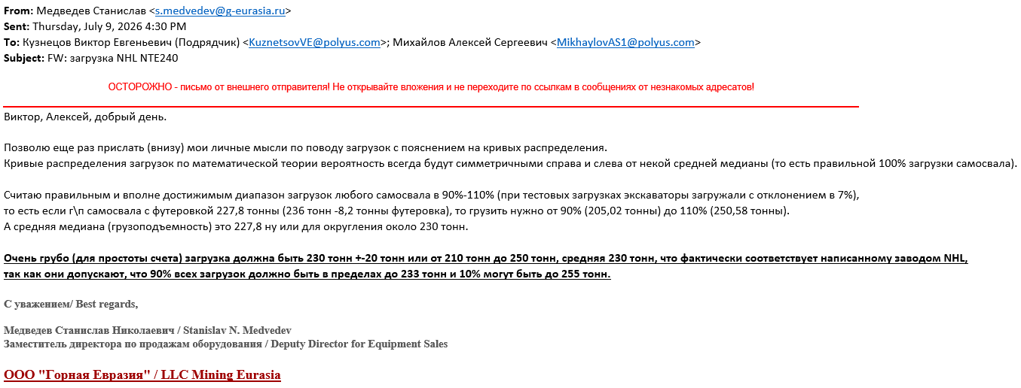

Estar ESDE240 (ГПБ К) |  |  | 211.39

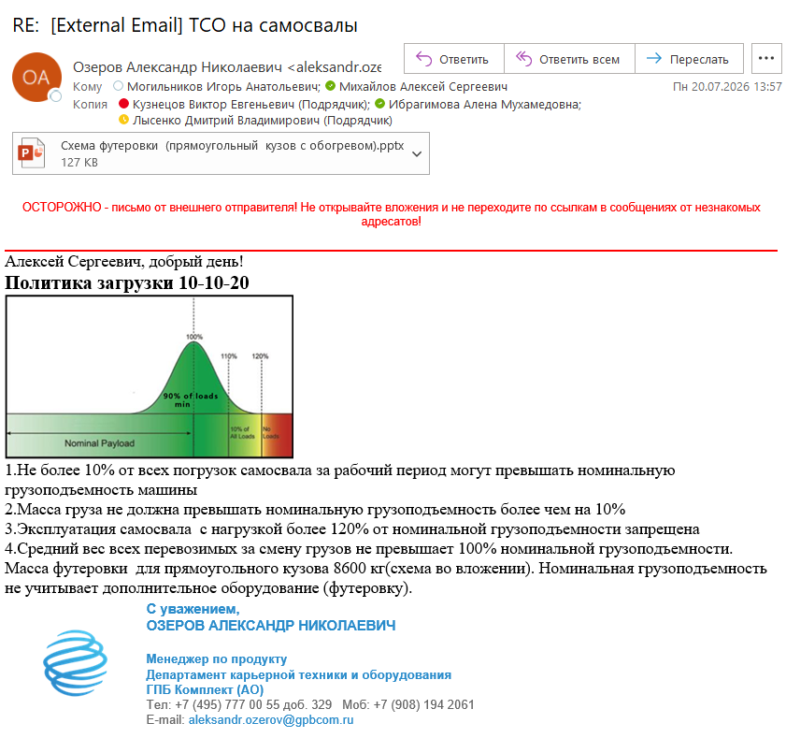
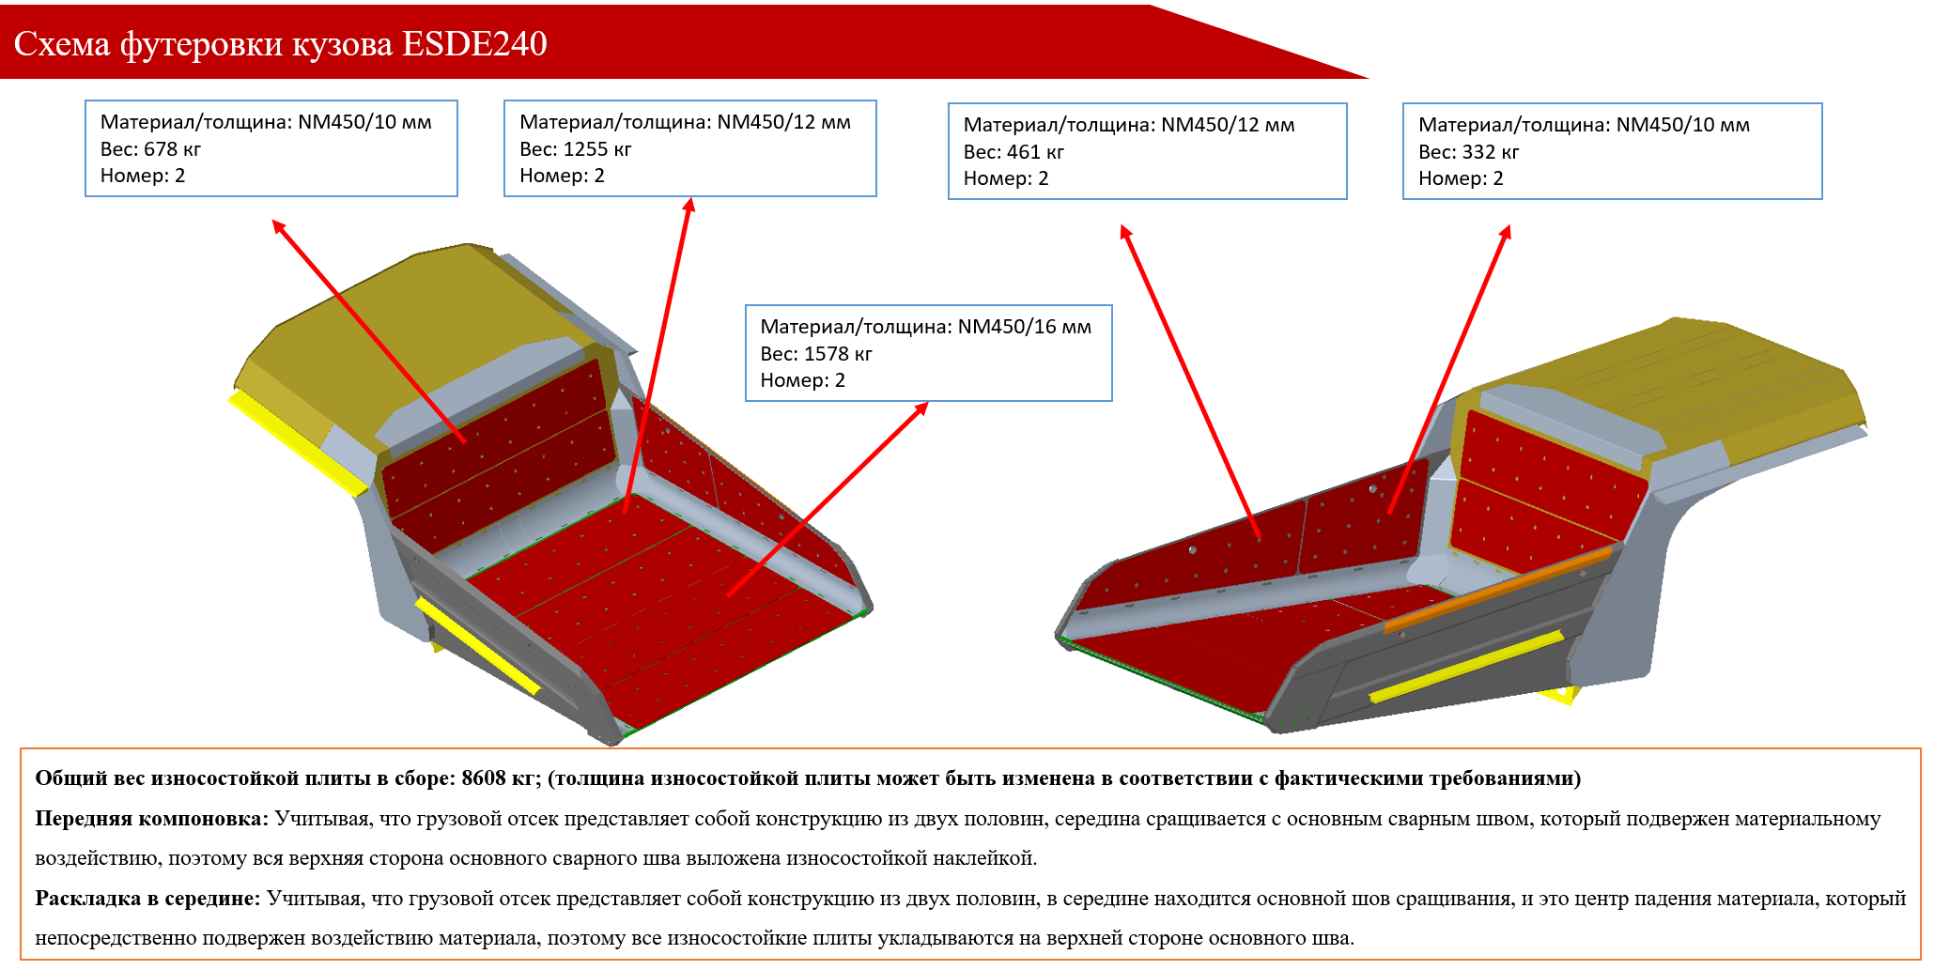

SANY SET240S |  |  | 216.36
 |  |  |  | футеровка стандартный кузов | 4,800 | кг | футеровка скальный кузов | 8,438 | кг
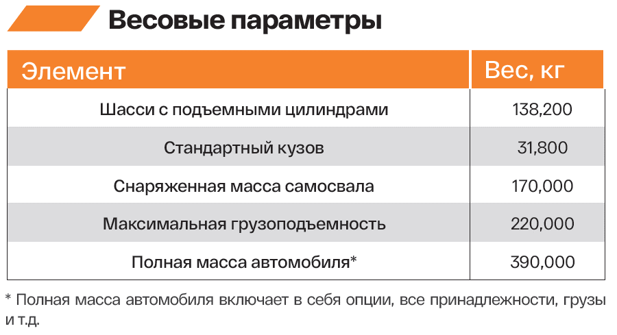
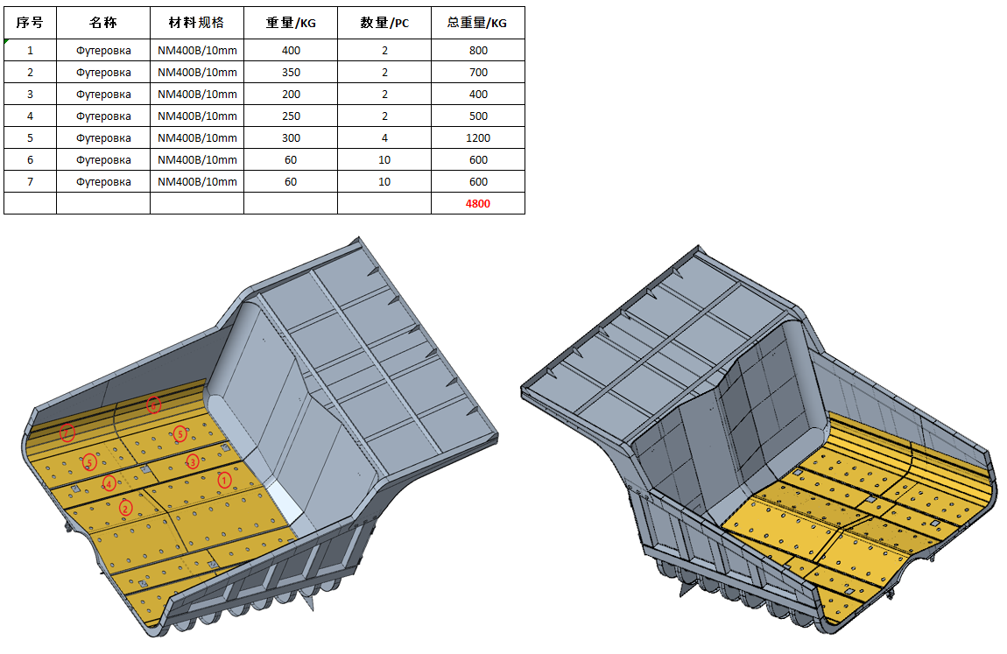
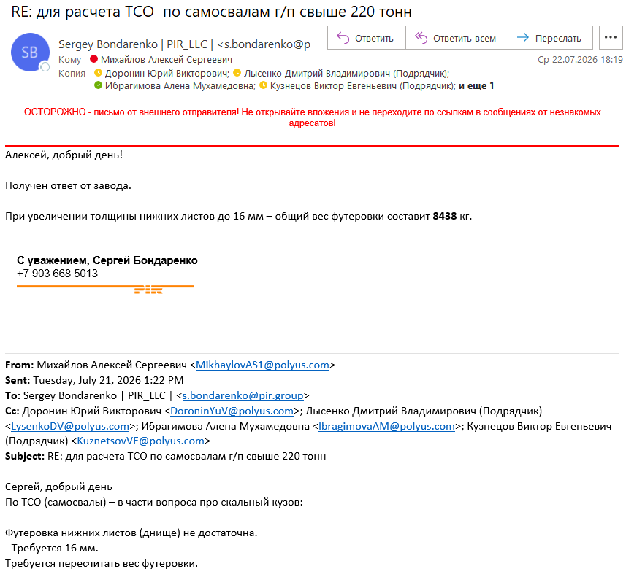

TZCO TZE240 |  |  | 222.00

 | п/п | Модель | TZE240
 | 1 | Ед. измерения | кг
 | 2 | Масса порожнего самосвала | 165,000
 | 3 | Полная масса самосвала | 395,000
 | 4 | Масса стандартного кузова | 27,000
 | 5 | Масса футеровки кузова, дополнительно | 8,000
 | 6 | Размер шин | 46/90R57
 | 7 | Масса шин (х6) | 22,800
 | 8 | Масса ободьев колес (x6) | 7,800
 | 9 | Топливный бак 100% | 3,740
 | 10 | Номинальная грузоподъемность (минус футеровка кузова) | 222,000
 | 11 | Загрузка 110% от номинальной грузоподъемности (с учетом футеровки кузова) | 244,200
 | 12 | Загрузка 120% от номинальной грузоподъемности. Никогда не превышать полезную нагрузку, свыше (с учетом футеровки кузова) | 266,400

Ресурс
SANY SET240S | 12 лет

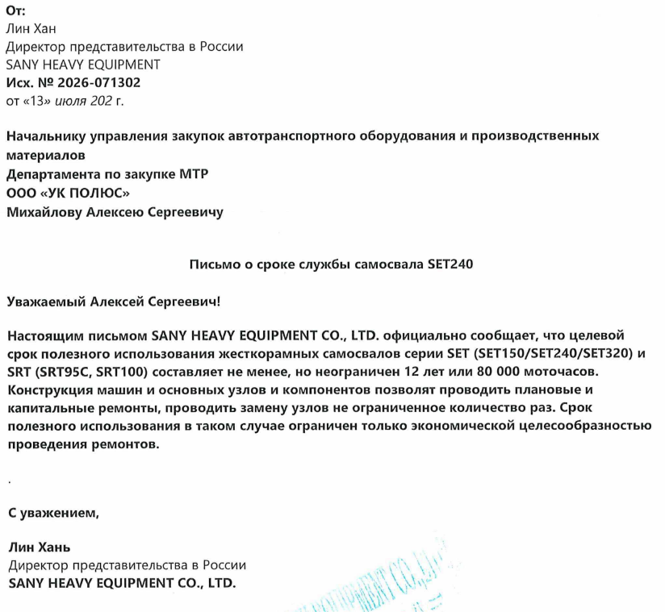

TZCO TZE240 | 8 лет

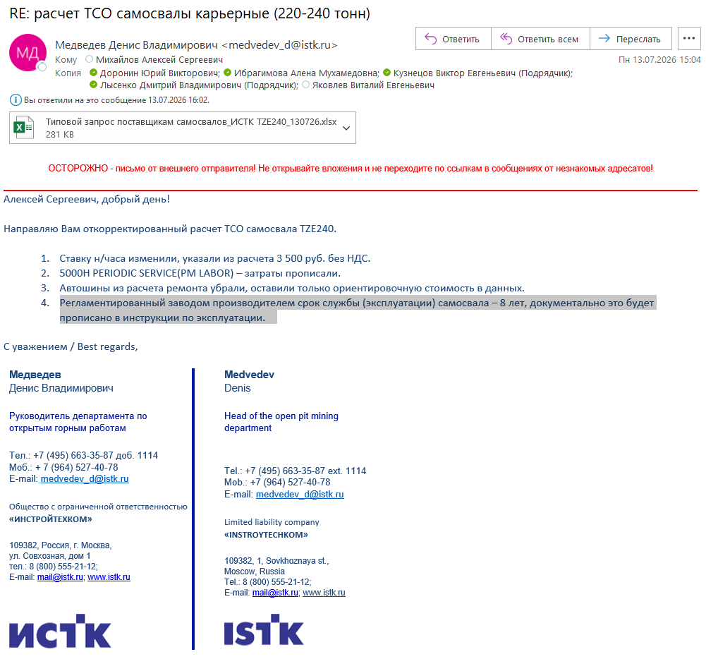

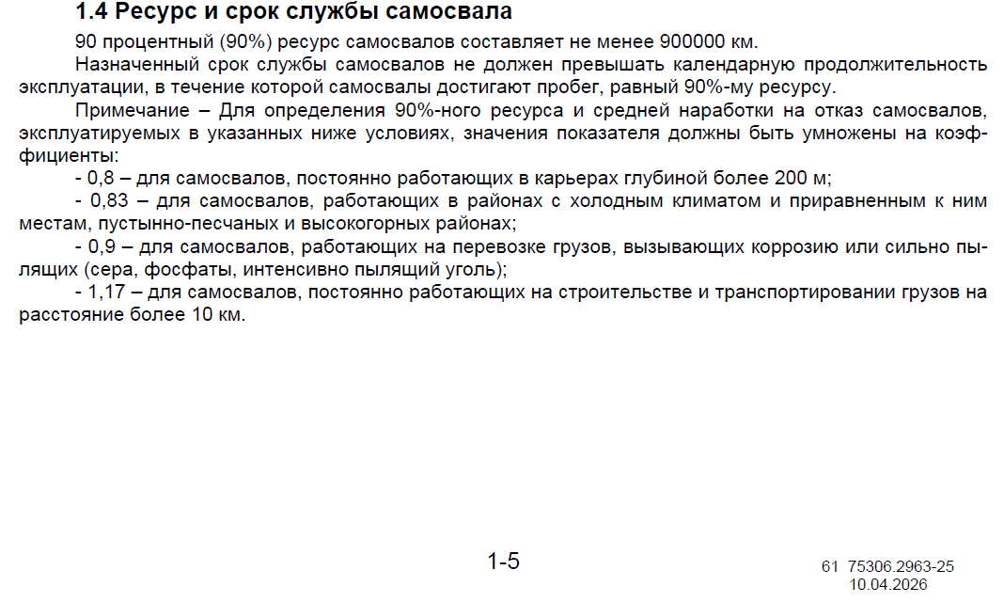
БелАЗ 7531 (ГПФК) | 7 лет
 |  | 900,000 | км
 |  | 0.83 | коэффициент

 |  | 747,000 | км с коэффициентом

 |  |  |  | 1 | 2 | 3 | 4 | 5 | 6 | 7 | 8 | 9 | 10
 |  | Пробег НИ | тыс. км | 101,037 | 202,973 | 308,912 | 414,996 | 527,901 | 639,118 | 751,687 | 859,592 | 970,482 | 1,080,972
 |  | Пробег НИ_1 | тыс. км | 101,037 | 202,973 | 308,912 | 414,996 | 527,901 | 639,118 | 751,687 | 859,592 | 970,482 | 1,080,972

Факт NTE
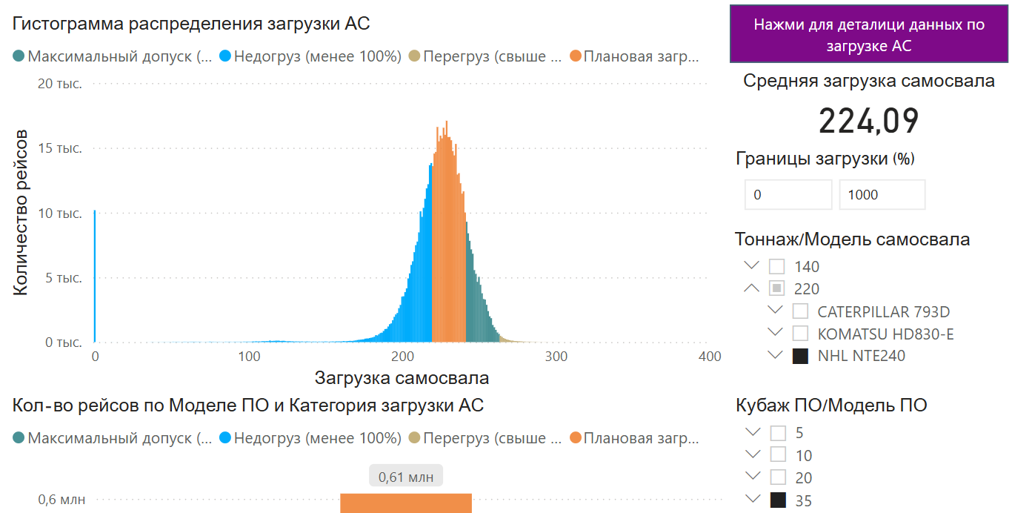
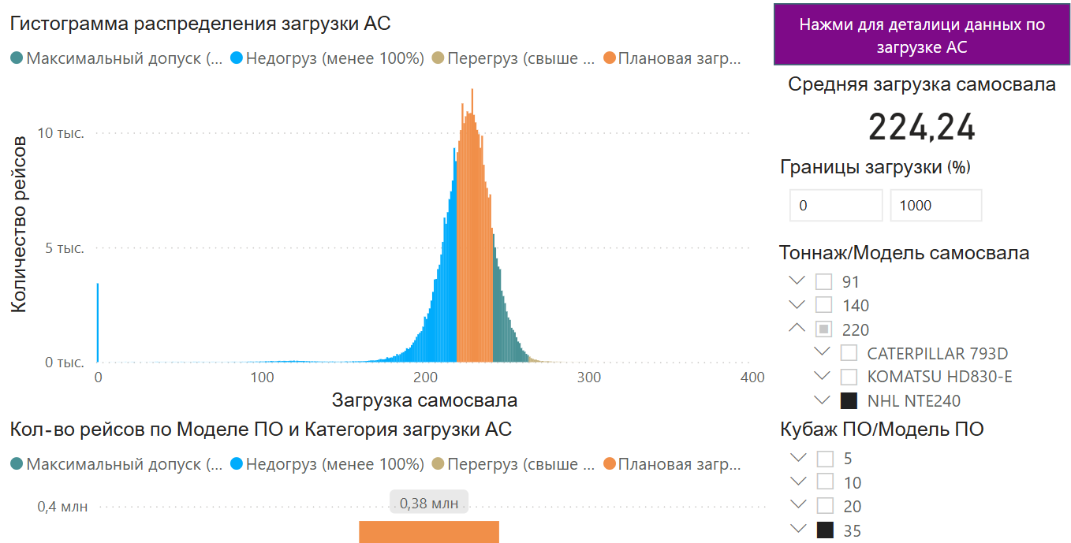
Загрузка, 2025

 | Грузоподъемность | 227.80
 | Загрузка |  | 224.09 | 225.09

 | КИГ |  | 0.984 | 0.988

ФОТ, МТР, макро
Персонал_ФОТ |  |  |  | Топливо - цена | 66.02 | тыс. руб./т |  |  | Топливо - расход |  |  |  |  |  |  | Шины |  |  |  |  | Транспортный налог |  | Амортизация |  | Макро

ФОТ+резервы (без взносов) | 3,703 | тыс. руб. в год/чел. |  | СЛ 2025 | 1,274,750 | тыс. руб. | 19,309 | т |  | г/ткм | л/час | норма в расчет - заполнить |  |  |  |  |  | Пробег, тыс. км | норма, шт./тыс. км | цена, тыс. руб./шт. | мощность, л.с. | ставка, руб./л.с. | СПИ, мес. | %, год
отчисления | 37.7% |  |  |  |  |  |  |  | NHL NTE 240 | 90.0 | 180 | г/ткм |  |  |  | NHL NTE 240 | 50/80R57 | 80 | 0.075 | 2,985 | 2,500 | 85 | 85 | 14.1 |  | 2026 | 2027 | 2028 | 2029 | 2030 | 2031 | 2032 | 2033 | 2034 | 2035 | 2036 | 2037 | 2038 | 2039 | 2040 | 2041 | 2042 | 2043 | 2044 | 2045 | 2046
 |  |  |  |  |  |  |  |  | Estar ESDE240 (ГПБ К) | 90.0 | 180 | г/ткм |  |  |  | Estar ESDE240 (ГПБ К) | 50/80R57 | 80 | 0.075 | 2,985 | 1,864 | 85 | 85 | 14.1 | Курс валют
Экипаж | 3 | человек |  |  |  |  |  |  | SANY SET240S | 90.0 | 180 | г/ткм |  |  |  | SANY SET240S | 50/80R57 | 80 | 0.075 | 2,985 | 2,843 | 85 | 85 | 14.1 | доллар | 94.0 | 94.0 | 94.0 | 94.0 | 94.0 | 94.0 | 94.0 | 94.0 | 94.0 | 94.0 | 94.0 | 94.0 | 94.0 | 94.0 | 94.0 | 94.0 | 94.0 | 94.0 | 94.0 | 94.0 | 94.0
 |  |  |  |  |  |  |  |  | TZCO TZE240 | 90.0 | 180 | г/ткм |  |  |  | TZCO TZE240 | 46/90R57 | 80 | 0.075 | 2,511 | 2,500 | 85 | 85 | 14.1 | юань | 12.8 | 12.8 | 12.8 | 12.8 | 12.8 | 12.8 | 12.8 | 12.8 | 12.8 | 12.8 | 12.8 | 12.8 | 12.8 | 12.8 | 12.8 | 12.8 | 12.8 | 12.8 | 12.8 | 12.8 | 12.8
 |  |  |  |  |  |  |  |  | БелАЗ 7531 (ГПФК) | 90.0 | 180 | г/ткм |  |  |  | БелАЗ 7531 (ГПФК) | 40.00R57 | 90 | 0.067 | 2,819 | 2,535 | 85 | 85 | 14.1
 |  |  |  |  |  |  |  |  | XCMG 240 | 90.0 | 180 | г/ткм |  |  |  | XCMG 240 | 50/80R57 | 80 | 0.075 | 2,985 |  | 85 | 85 | 14.1
Персонал_Прочее |  |  |  |  |  |  |  |  | БелАЗ 7531 (БТЛ) | 90.0 | 180 | г/ткм |  |  |  | БелАЗ 7531 (БТЛ) | 46/90R57 | 80 | 0.075 | 2,511 | 2,535 | 85 | 85 | 14.1 | Налог на прибыль | 25% | 25% | 25% | 25% | 25% | 25% | 25% | 25% | 25% | 25% | 25% | 25% | 25% | 25% | 25% | 25% | 25% | 25% | 25% | 25% | 25%
 |  |  |  |  |  |  |  |  | 0 |  |  |  |  |  |  | 0 |  |  | #DIV/0! |  |  |  |  | #DIV/0!
 | Прочие затраты | 1,060 | тыс. руб. в год/1 человек |  |  |  |  |  | 0 |  |  |  |  |  |  | 0 |  |  | #DIV/0! |  |  |  |  | #DIV/0! | Дисконтирующий фактор | 1.00 | 0.89 | 0.80 | 0.71 | 0.64 | 0.57 | 0.51 | 0.45 | 0.40 | 0.36 | 0.32 | 0.29 | 0.26 | 0.23 | 0.20 | 0.18 | 0.16 | 0.15 | 0.13 | 0.12 | 0.10
 | Питание | 252 |  |  |  |  |  |  | 0 |  |  |  |  |  |  | 0 |  |  | #DIV/0! |  |  |  |  | #DIV/0! | 12% | НИ | 0.89 | 1.69 | 2.40 | 3.04 | 3.60 | 4.11 | 4.56 | 4.97 | 5.33 | 5.65 | 5.94 | 6.19 | 6.42 | 6.63 | 6.81 | 6.97 | 7.12 | 7.25 | 7.37 | 7.47
 | ДМС | 10 |  |  |  |  |  |  | 0 |  |  |  |  |  |  | 0 |  |  | #DIV/0! |  |  |  |  | #DIV/0!
 | СИЗы и АутсорсСпецодСпецОбувИдрСИЗ (УСО ПЛ) | 66 |  |  |  |  |  |  | 0 |  |  |  |  |  |  | 0 |  |  | #DIV/0! |  |  |  |  | #DIV/0!
 | Медосмотры | 97 |  |  |  |  |  |  | 0 |  |  |  |  |  |  | 0 |  |  | #DIV/0! |  |  |  |  | #DIV/0!
 | Проезд внутри ГОК | 40 |  |  |  |  |  |  | 0 |  |  |  |  |  |  | 0 |  |  | #DIV/0! |  |  |  |  | #DIV/0!
 | Проезд к месту работы и обратно | 341 |  |  |  |  |  |  | 0 |  |  |  |  |  |  | 0 |  |  | #DIV/0! |  |  |  |  | #DIV/0!
 | ВСХ с учетом проезда от места проживания до места работы | 254

 |  |  |  |  |  |  |  |  |  |  |  |  |  |  |  |  |  |  |  |  | https://its.1c.ru/db/taxtrans#content:210:hdoc
 |  |  |  |  |  |  |  |  |  |  |  |  |  |  |  |  |  |  |  |  | Закон Иркутской области от 04.07.2007 № 53-оз (ред. от 09.06.2025)
 |  |  |  |  |  |  |  |  |  |  |  |  |  |  |  |  | цена DDP Лесосибирск, без НДС: |  |  | тыс. руб./шт.
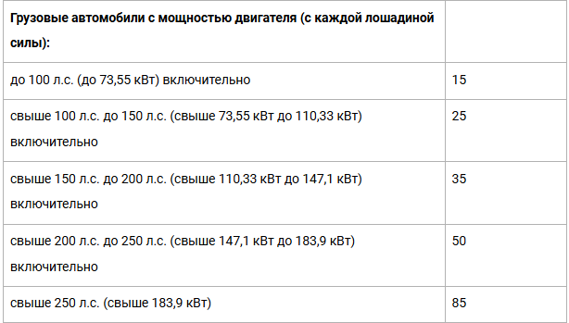
 |  |  |  |  |  |  |  |  | ПК, 2025 |  |  |  |  |  |  | 50/80R57 | 50/80R57 MS453/403 S2 257/B TL Maxam | 31,743 | долл/шт. | 2,985
 |  |  |  |  |  |  |  |  |  |  |  | кг | кг/ткм | ткм | рабочее время, час | 40.00R57 | 40.00R57 MS453/403 PRO E4 Maxam | 29,975 | долл/шт. | 2,819
 |  |  |  |  |  |  |  |  | СЭБТ - NTE - 240 тн | 1014842 | Дизтопливо зимнее, кг | 34,586,668.56 | 0.05402 |  |  | 46/90R57 | 46/90R57 AG01 E4 TL Aeolus | 196,668 | юаней/шт. | 2,511
 |  |  |  |  |  |  |  |  | СЭБТ - NTE - 240 тн | 1014843 | Дизтопливо летнее, кг | 25,682,645.04 | 0.04011
 |  |  |  |  |  |  |  |  | СЭБТ - NTE - 240 тн | 1014872 | Дизтопливо летнее, кг | 2,912,182.29 | 0.00455
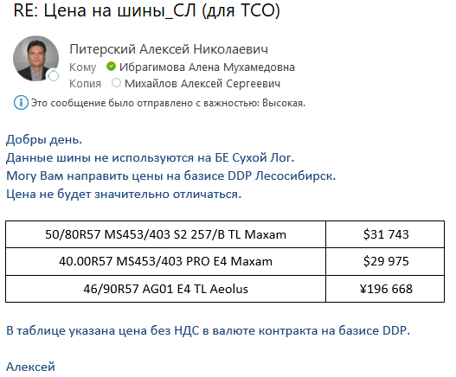
 |  |  |  |  |  |  |  |  | СЭБТ - NTE - 240 тн | 1014858 | Дизтопливо арктическое, кг | 27,205.23 | 0.00004
 |  |  |  |  |  |  |  |  |  |  |  | 63,208,701 | 0.099 | 640,285,380.5 ТКМ | 409,931.9
 |  |  |  |  |  |  |  |  |  |  |  |  | -0
 |  |  |  |  |  |  |  |  |  |  | г/ткм | 98.7
 |  |  |  |  |  |  |  |  |  |  | кг/час | 154.2
 |  |  |  |  |  |  |  |  |  |  | л/час | 181.4

 |  |  |  |  |  |  |  |  | ПК, 2026_6
 |  |  |  |  |  |  |  |  |  |  |  | кг | кг/ткм | ткм | рабочее время, час
 |  |  |  |  |  |  |  |  | Парк самосвалов NHL NTE240 | 1014858 | топливо дизельное арктическое (кг) | 1,037,503.56 | 0.00227
 |  |  |  |  |  |  |  |  | Парк самосвалов NHL NTE240 | 1014842 | топливо дизельное зимнее (кг) | 34,855,447.28 | 0.07629
 |  |  |  |  |  |  |  |  | Парк самосвалов NHL NTE240 | 1014843 | топливо дизельное летнее (кг) | 11,230,418.22 | 0.02458
 |  |  |  |  |  |  |  |  | Парк самосвалов NHL NTE240 | 1014872 | топливо дизельное межсезонное (кг) | 27,988.65 | 0.00006
 |  |  |  |  |  |  |  |  |  |  |  | 47,151,358 | 0.103 | 457,005,851.7 ТКМ | 279,377.0
 |  |  |  |  |  |  |  |  |  |  |  |  | -0
 |  |  |  |  |  |  |  |  |  |  | г/ткм | 103.2
 |  |  |  |  |  |  |  |  |  |  | кг/час | 168.8
 |  |  |  |  |  |  |  |  |  |  | л/час | 198.6

